Центральный федеральный окр
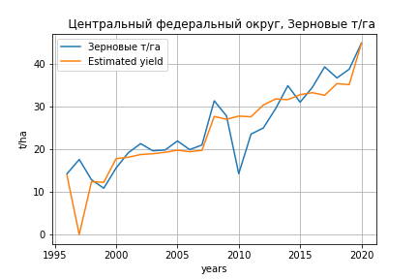
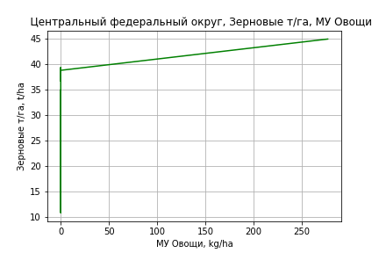
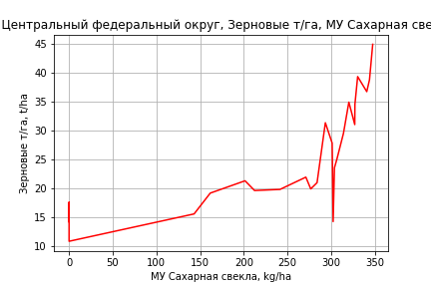
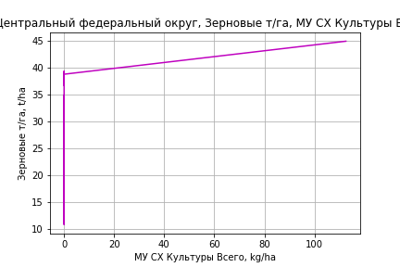
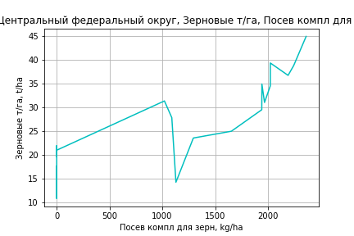
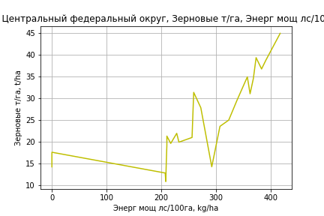
 | Центральный федеральный округ
Зерновые т/га
Calculated on the basis of information in the (25) years: 1996.0-2020.0
 |  | Iteration 1 |  | Iteration 2 |  | Iteration 3 |  | Iteration 4 |  | Iteration 5 |  | Iteration 6 |  | Iteration 7 |  | Iteration 8 |  | Iteration 9 |  | Iteration 10 |  | Iteration 11 |  | Iteration 12
 |  | beta | P_value | beta | P_value | beta | P_value | beta | P_value | beta | P_value | beta | P_value | beta | P_value | beta | P_value | beta | P_value | beta | P_value | beta | P_value | beta | P_value
Parameters | Variables
МУ ВСЕГО | C1 | 0.23078032637 | 0.87248929166 | 0.14664417265 | 0.91511354857 | -0.063484372591 | 0.88798956848
МУ Зерновые плюс зернобоб | C2 | 0.028549484272 | 0.98386142291 | -0.20838912373 | 0.87091147783
МУ Картофель | C3 | -0.092714011687 | 0.61866272216
МУ Овощи и бахчевые | C4 | 0.14530734471 | 0.23285794105 | 0.11275369574 | 0.24604647076 | 0.11500288846 | 0.21211115395 | 0.10934204487 | 0.16802260779 | 0.10137727287 | 0.18127274955 | 0.046417642869 | 0.51595713292 | 0.058634959858 | 0.44012600801 | 0.028502340557 | 0.65364978697 | 0.02878043815 | 0.64054948055 | 0.037307384484 | 0.52934358369 | -0.018338058981 | 0.3004995664
МУ Овощи | C5 | 0.13230147373 | 0.80951501015 | 0.099434508232 | 0.84972755155 | 0.018709616218 | 0.90780743438 | 0.041115269114 | 0.14753505619 | 0.043435790157 | 0.11471009867 | 0.034661852269 | 0.22099802055 | 0.031662612553 | 0.28941694948 | 0.04219232657 | 0.11285574167 | 0.040874347632 | 0.063096106147 | 0.044532167736 | 0.034342772156 | 0.044058885234 | 0.035412357734 | 0.048157292671 | 0.020429618159
МУ Подсолнечник | C6 | 0.27093156605 | 0.72451114632 | 0.33708585513 | 0.64475557157 | 0.37609181502 | 0.56978666154 | 0.31105922447 | 0.49257280766 | 0.30606957207 | 0.48869986966 | 0.19324311314 | 0.67763121807 | 0.16268491251 | 0.74210773643 | -0.039209648397 | 0.9242065763
МУ Сахарная свекла | C7 | 0.064197265339 | 0.58958829448 | 0.016614991018 | 0.8062874067 | 0.010873243987 | 0.84403494504 | 0.0075435076036 | 0.87496987924 | 0.0077632135283 | 0.86820981978 | 0.019495177445 | 0.69441875357 | 0.021046317573 | 0.69053233625 | 0.042017952917 | 0.35143698787 | 0.038008535465 | 0.012590521231 | 0.038613609366 | 0.0098843590826 | 0.037755288787 | 0.010859687048 | 0.033392928123 | 0.016710289431
МУ СХ Культуры Всего | C8 | 0.053821275971 | 0.80951501015 | 0.040450736926 | 0.84972755155 | 0.0076112184497 | 0.90780743438 | 0.016726013575 | 0.14753505619 | 0.017670019715 | 0.11471009867 | 0.014100713046 | 0.22099802055 | 0.012880598833 | 0.28941694948 | 0.017164168986 | 0.11285574167 | 0.016628004829 | 0.063096106147 | 0.018116034703 | 0.034342772156 | 0.017923499673 | 0.035412357734 | 0.019590763926 | 0.020429618159
Тракторы | C9 | -0.0018195522978 | 0.48578717362 | -0.0011169796665 | 0.59449055924 | -0.00091176630826 | 0.56835806487 | -0.00090905950973 | 0.55350894587
Тракторы колесные | C10 | 0.0034699005497 | 0.30607912317 | 0.0025796726031 | 0.3455990129 | 0.0023123904153 | 0.2658026406 | 0.0023860683884 | 0.21733036676 | 0.0014354681608 | 0.15285884613 | 0.00086776709302 | 0.37940181063 | -0.00048751862683 | 0.4476924491
Опрыскиватели | C11 | -0.043091552199 | 0.2282867644 | -0.038526130844 | 0.24369451642 | -0.034880000303 | 0.12882959964 | -0.034589062224 | 0.11492753211 | -0.026066753865 | 0.095576629146
Копатели картофеля | C12 | 0.026312434131 | 0.56538595925 | 0.015080327427 | 0.69273709725 | 0.017009686178 | 0.62444244533 | 0.018153577916 | 0.57595907918 | 0.007794702449 | 0.76926602323 | 0.024514138669 | 0.36145944097 | 0.00073067852436 | 0.9759806551 | -0.010468102176 | 0.58594312485 | -0.0093547751736 | 0.52693496151
Машины для мин удобр | C13 | 0.018595282381 | 0.53723535679 | 0.015282075354 | 0.58838611915 | 0.012528322842 | 0.56089516318 | 0.01194485524 | 0.55594693239 | 0.0047158127012 | 0.76436514123 | -0.017505954965 | 0.093635679298
Посев компл для зерн | C14 | 0.072845284344 | 0.046119084252 | 0.066887412447 | 0.040506705833 | 0.064314928421 | 0.017311176729 | 0.064001479735 | 0.013199842441 | 0.057139779959 | 0.0088859462083 | 0.034274717434 | 0.034857339964 | 0.011377782573 | 0.16845369107 | 0.0078473908603 | 0.23530455698 | 0.007504329284 | 0.16221432289 | 0.010291072493 | 0.0014211976555 | 0.0096910559999 | 0.0017973904571 | 0.0076178731637 | 0.00052622252649
Сеялки | C15 | -0.001253297588 | 0.75853607914 | -0.00060408444064 | 0.87092069232 | -0.0010722988706 | 0.63478511027 | -0.0011752838516 | 0.56696060557 | -0.0016289618437 | 0.38440555231 | -0.00096297757144 | 0.61979816072 | 4.9088116412E-05 | 0.98008318513 | 0.00021856294715 | 0.90981928987 | 0.00012335129777 | 0.93863483902 | -0.00076461876694 | 0.32958137428
Энерг мощ лс/100га | C16 | 0.032224290654 | 0.0032245916097 | 0.032188975552 | 0.0021624674435 | 0.031801154937 | 0.0010644141168 | 0.031779563506 | 0.0006530016681 | 0.03188675416 | 0.00043523647695 | 0.032024607336 | 0.00064609543152 | 0.032655701885 | 0.00082847231033 | 0.032687807105 | 0.00065988689757 | 0.032644112685 | 0.000452737104 | 0.032340899205 | 0.00037509749215 | 0.032464295646 | 0.00032532031416 | 0.033365776845 | 0.00021369315211

 | R2 |  | 0.98 |  | 0.98 |  | 0.98 |  | 0.98 |  | 0.979 |  | 0.974 |  | 0.969 |  | 0.968 |  | 0.968 |  | 0.967 |  | 0.965 |  | 0.963
 | R2 adj. |  | 0.951 |  | 0.954 |  | 0.958 |  | 0.961 |  | 0.963 |  | 0.957 |  | 0.951 |  | 0.952 |  | 0.955 |  | 0.956 |  | 0.956 |  | 0.956
 | F-statistic |  | 33.153832927 |  | 38.049594733 |  | 44.587154199 |  | 52.236007743 |  | 59.634874975 |  | 56.949612367 |  | 55.301591926 |  | 63.613231917 |  | 76.933752564 |  | 92.529326637 |  | 110.82799241 |  | 137.40374972
 | F value |  | 1.6287691405E-06 |  | 2.8703377113E-07 |  | 4.1743419149E-08 |  | 5.5919081817E-09 |  | 8.3049803788E-10 |  | 4.3538306409E-10 |  | 2.3420115321E-10 |  | 3.7525966036E-11 |  | 4.0815942203E-12 |  | 4.9168882105E-13 |  | 7.1118835723E-14 |  | 9.7174642135E-15
 | P value |  | 4.1363978866E+19 |  | 1.1670936921E+19 |  | 1.508679185E+20 |  | 1.3779484153E+19 |  | 2.8251006972E+18 |  | 3.7675383862E+19 |  | 4.2933529756E+18 |  | 2.7547865397E+19 |  | 1.2927078293E+18 |  | 5.0669933701E+19 |  | 1.8235495906E+19 |  | 1.1534977169E+17
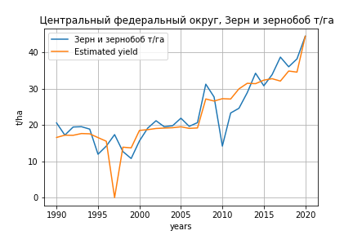
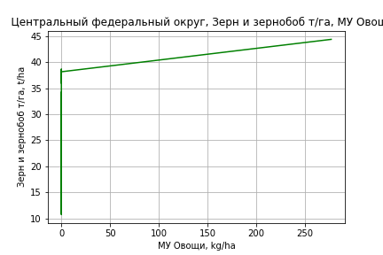
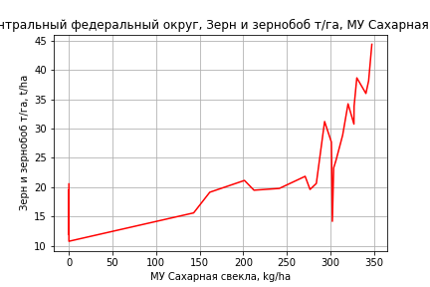
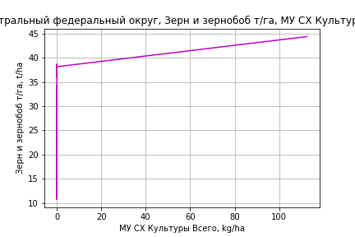
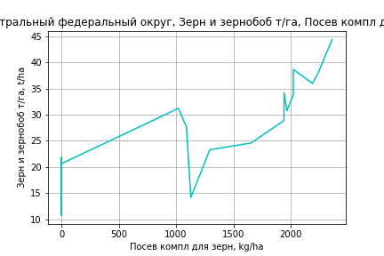
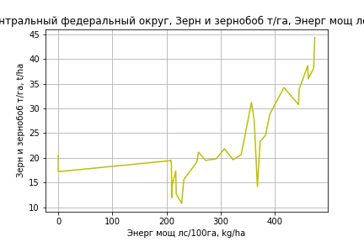
Зерн и зернобоб т/га
 |  | Iteration 1 |  | Iteration 2 |  | Iteration 3 |  | Iteration 4 |  | Iteration 5 |  | Iteration 6 |  | Iteration 7 |  | Iteration 8 |  | Iteration 9 |  | Iteration 10 |  | Iteration 11 |  | Iteration 12
 |  | beta | P_value | beta | P_value | beta | P_value | beta | P_value | beta | P_value | beta | P_value | beta | P_value | beta | P_value | beta | P_value | beta | P_value | beta | P_value | beta | P_value
Parameters | Variables
МУ ВСЕГО | C1 | 0.39772012777 | 0.73436260052 | 0.27581443902 | 0.66258964915 | -0.078804955078 | 0.84004349697
МУ Зерновые плюс зернобоб | C2 | -0.14384545546 | 0.90029551706
МУ Картофель | C3 | -0.094950416491 | 0.54143088678 | -0.10164776201 | 0.47327852189
МУ Овощи и бахчевые | C4 | 0.14575487629 | 0.1501661412 | 0.14948094011 | 0.11201205732 | 0.1166091735 | 0.14287507867 | 0.10958096843 | 0.11426696793 | 0.10200708238 | 0.12798664493 | 0.047272285305 | 0.4548967 | 0.058955183968 | 0.37764386711 | 0.029027647567 | 0.60617689987 | 0.029478769879 | 0.59250002118 | 0.038531312823 | 0.47050782417 | -0.015745397327 | 0.32097604469
МУ Овощи | C5 | 0.20090800731 | 0.65272645161 | 0.15423619974 | 0.51654618531 | 0.017676871561 | 0.89947516904 | 0.045502876966 | 0.065746034745 | 0.047660534431 | 0.048984975325 | 0.03885562536 | 0.11800417861 | 0.035688588546 | 0.17069214013 | 0.046130865859 | 0.047903906147 | 0.044030044172 | 0.023331789438 | 0.048046539238 | 0.01004553382 | 0.04753005779 | 0.010755751858 | 0.050723480984 | 0.0060166635793
МУ Подсолнечник | C6 | 0.22332628757 | 0.72633755011 | 0.24192031011 | 0.68779624012 | 0.36229280242 | 0.52673035516 | 0.28150292796 | 0.47806486745 | 0.27699521623 | 0.47827636316 | 0.16494670604 | 0.68810785241 | 0.13706389581 | 0.75244162737 | -0.063388935133 | 0.86212661242
МУ Сахарная свекла | C7 | 0.066736245181 | 0.5016653578 | 0.066519906216 | 0.48973633109 | 0.0068332732632 | 0.88570330302 | 0.0026802111595 | 0.94877953143 | 0.0029644819698 | 0.94248973805 | 0.014750293433 | 0.73443852265 | 0.016685727151 | 0.71705719255 | 0.037538813669 | 0.33966900887 | 0.030987859197 | 0.0028656888497 | 0.031315259064 | 0.0023383353509 | 0.030595554354 | 0.0027550848914 | 0.027576834773 | 0.0039820624445
МУ СХ Культуры Всего | C8 | 0.0817309513 | 0.65272645161 | 0.062744494352 | 0.51654618531 | 0.0071910898327 | 0.89947516904 | 0.018510926822 | 0.065746034745 | 0.019388678782 | 0.048984975326 | 0.015806772794 | 0.11800417861 | 0.014518397407 | 0.17069214013 | 0.018766397624 | 0.047903906147 | 0.017911766903 | 0.023331789438 | 0.019545708562 | 0.01004553382 | 0.019335599863 | 0.010755751858 | 0.020634709436 | 0.0060166635793
Тракторы | C9 | -0.0019709013858 | 0.36312711225 | -0.0018960205781 | 0.34744855756 | -0.00086807245441 | 0.52998511608 | -0.00086461565619 | 0.52056469269
Тракторы колесные | C10 | 0.0036022960321 | 0.2002831506 | 0.0035021549513 | 0.17982789175 | 0.0021887035924 | 0.22116002186 | 0.0022799695701 | 0.1769326704 | 0.0013761918933 | 0.119524074 | 0.00081126085034 | 0.35198232414 | -0.0004841970053 | 0.39128157681
Опрыскиватели | C11 | -0.045898228774 | 0.12027950796 | -0.043999896442 | 0.072342578914 | -0.034425346719 | 0.081421589088 | -0.034062856946 | 0.075128647434 | -0.025958850787 | 0.059678819932
Копатели картофеля | C12 | 0.021923195895 | 0.56243740165 | 0.023849314791 | 0.47757158029 | 0.013808873119 | 0.64493692874 | 0.015222493039 | 0.59185249847 | 0.0053899367163 | 0.81855650078 | 0.022068350337 | 0.35063890404 | -0.00057361046832 | 0.97854177981 | -0.011691615751 | 0.49178424066 | -0.0098975014131 | 0.45334189036
Машины для мин удобр | C13 | 0.021501793686 | 0.38869348213 | 0.020068421592 | 0.34959438755 | 0.01300763064 | 0.48563421705 | 0.012283374295 | 0.49045301096 | 0.0054047599872 | 0.69847937325 | -0.016730950767 | 0.068008969947
Посев компл для зерн | C14 | 0.073883085243 | 0.014085834909 | 0.072738499589 | 0.0086562184479 | 0.062976212056 | 0.006210480984 | 0.062585798038 | 0.0050063163608 | 0.056061814558 | 0.0032480681573 | 0.033292483724 | 0.019378579685 | 0.011379848304 | 0.11631073742 | 0.0078718918876 | 0.17757218851 | 0.0073195839617 | 0.12538906962 | 0.010286332882 | 0.00029554394952 | 0.0096943244785 | 0.00041151780523 | 0.0078528949302 | 2.6950872338E-05
Сеялки | C15 | -0.00068899780465 | 0.8355523918 | -0.0010167944495 | 0.60859057018 | -0.00088008643195 | 0.65130665797 | -0.0010075197919 | 0.57474180667 | -0.0014407418116 | 0.38218921024 | -0.00077977979938 | 0.64857011722 | 0.0001790206483 | 0.91743773938 | 0.00034689668471 | 0.83895790086 | 0.00019360059106 | 0.89231527672 | -0.00074551139552 | 0.29031858503
Энерг мощ лс/100га | C16 | 0.036987129878 | 3.4222655218E-08 | 0.036916857849 | 1.1043346636E-08 | 0.036759577556 | 5.32166043E-09 | 0.036751502175 | 2.0114452458E-09 | 0.036782232528 | 8.8931583727E-10 | 0.036823616507 | 1.6461099916E-09 | 0.037005721982 | 2.6411793883E-09 | 0.03701534937 | 1.5568222142E-09 | 0.036993972029 | 6.9001605703E-10 | 0.036896630503 | 4.0039479188E-10 | 0.036933143815 | 2.7888646646E-10 | 0.037170163454 | 1.5899387748E-10

 | R2 |  | 0.979 |  | 0.979 |  | 0.979 |  | 0.979 |  | 0.978 |  | 0.974 |  | 0.969 |  | 0.968 |  | 0.968 |  | 0.967 |  | 0.966 |  | 0.964
 | R2 adj. |  | 0.96 |  | 0.962 |  | 0.963 |  | 0.965 |  | 0.966 |  | 0.961 |  | 0.956 |  | 0.957 |  | 0.959 |  | 0.959 |  | 0.959 |  | 0.959
 | F-statistic |  | 50.305992261 |  | 57.208817185 |  | 63.190178255 |  | 72.087510736 |  | 80.914020423 |  | 77.576797527 |  | 76.40186615 |  | 86.74359464 |  | 103.30264768 |  | 122.47554359 |  | 145.80042678 |  | 181.83527801
 | F value |  | 1.3583222328E-10 |  | 1.7488806839E-11 |  | 2.7588208368E-12 |  | 3.2012646589E-13 |  | 4.230721306E-14 |  | 2.7932686151E-14 |  | 1.6580976042E-14 |  | 2.4728225635E-15 |  | 2.3556242875E-16 |  | 2.6849147716E-17 |  | 3.6904174689E-18 |  | 4.1965712074E-19
 | P value |  | 3.494995536E+19 |  | 1.041442027E+20 |  | 5.7746740815E+18 |  | 7.2429855444E+19 |  | 4.7346876149E+18 |  | 3.269360064E+19 |  | 2.3615625432E+19 |  | 2.5302073858E+19 |  | 2.3116528883E+18 |  | 4.6700005686E+18 |  | 8.6610651826E+17 |  | 5.6097739811E+16

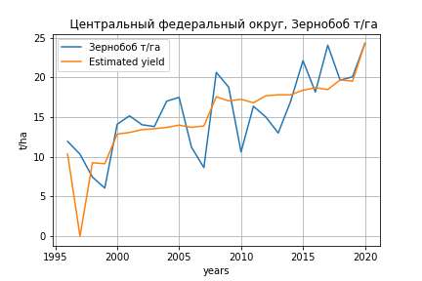
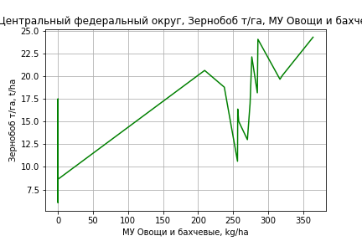
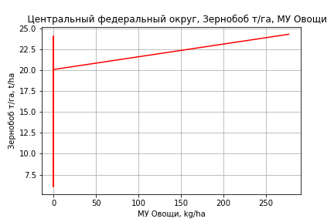
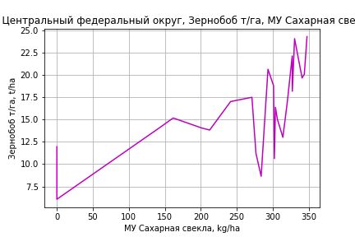
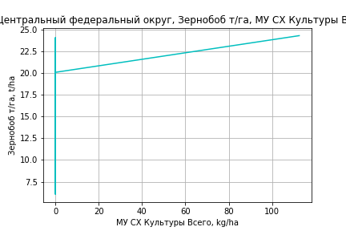
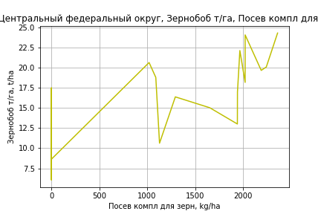
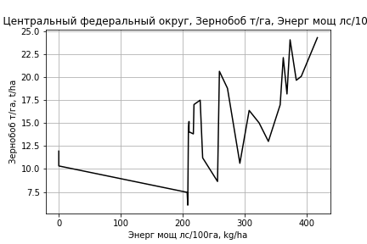
Зернобоб т/га
Calculated on the basis of information in the (25) years: 1996.0-2020.0
 |  | Iteration 1 |  | Iteration 2 |  | Iteration 3 |  | Iteration 4 |  | Iteration 5 |  | Iteration 6 |  | Iteration 7 |  | Iteration 8 |  | Iteration 9 |  | Iteration 10 |  | Iteration 11
 |  | beta | P_value | beta | P_value | beta | P_value | beta | P_value | beta | P_value | beta | P_value | beta | P_value | beta | P_value | beta | P_value | beta | P_value | beta | P_value
Parameters | Variables
МУ ВСЕГО | C1 | -1.209828755 | 0.24055227485
МУ Зерновые плюс зернобоб | C2 | 1.2771263252 | 0.20957744398 | 0.27894263577 | 0.6088756979 | -0.16991226266 | 0.60097605297
МУ Картофель | C3 | -0.11577228684 | 0.37571896775 | -0.13398351327 | 0.31449926409
МУ Овощи и бахчевые | C4 | 0.19063549575 | 0.036792939724 | 0.17328283345 | 0.052832727507 | 0.12381906403 | 0.080756151822 | 0.11037558094 | 0.080582872294 | 0.11023793371 | 0.06594045792 | 0.080414523816 | 0.13549897334 | 0.084966633015 | 0.11163130651 | 0.058593361764 | 0.19097848022 | 0.058793661988 | 0.17636008016 | 0.064311970178 | 0.12512825737 | 0.0023597268144 | 0.85038315509
МУ Овощи | C5 | -0.42896163354 | 0.27299020908 | 0.031555332674 | 0.20621556061 | 0.030323382122 | 0.22250817274 | 0.024971478349 | 0.25062676126 | 0.025011581605 | 0.22728351631 | 0.020250473388 | 0.32332532194 | 0.019132972162 | 0.34561037984 | 0.028348998197 | 0.12159645212 | 0.027399721819 | 0.070028648835 | 0.029766920795 | 0.039295634202 | 0.029239996919 | 0.049405305811
МУ Подсолнечник | C6 | 0.65560112073 | 0.23353574298 | 0.30378813551 | 0.50822569684 | 0.36486671852 | 0.42568103602 | 0.22116181602 | 0.52987277382 | 0.22107558483 | 0.51397441846 | 0.15985119645 | 0.63814591601 | 0.14846536875 | 0.65982744165 | -0.028240810208 | 0.92082291282
МУ Сахарная свекла | C7 | 0.04964301351 | 0.54729098565 | 0.080439072758 | 0.32261189593 | 0.013862198181 | 0.76537343535 | 0.00019436986202 | 0.99583921222 | 0.00019816682089 | 0.99559166714 | 0.0065644245406 | 0.85601428173 | 0.0071423713396 | 0.84250935296 | 0.025497583741 | 0.41072155204 | 0.022609794589 | 0.027926954716 | 0.023001374896 | 0.02267625836 | 0.022045773106 | 0.032963291518
МУ СХ Культуры Всего | C8 | -0.17450495304 | 0.27299020908 | 0.012836956538 | 0.20621556061 | 0.012335789403 | 0.22250817274 | 0.010158593021 | 0.25062676126 | 0.01017490734 | 0.22728351631 | 0.0082380512176 | 0.32332532194 | 0.0077834429647 | 0.34561037984 | 0.011532594555 | 0.12159645212 | 0.011146421487 | 0.070028648835 | 0.012109416575 | 0.039295634202 | 0.011895059815 | 0.049405305811
Тракторы | C9 | 5.9415397435E-05 | 0.9734203111 | -0.001101426205 | 0.47991082653 | -0.00019033830046 | 0.88047424418 | -1.57103709E-05 | 0.98942320102
Тракторы колесные | C10 | -0.00012187555373 | 0.95740701475 | 0.0015552757685 | 0.41056731455 | 0.00042185399316 | 0.77943114315 | 0.00040276348144 | 0.78286407337 | 0.00038633520365 | 0.60413093134 | 7.8276695192E-05 | 0.91243988753 | -0.00042669576304 | 0.33222678847
Опрыскиватели | C11 | -0.0043156311496 | 0.856323724 | -0.022850708193 | 0.23780425396 | -0.018050290521 | 0.33082616845 | -0.014292201039 | 0.38575560564 | -0.014144918464 | 0.22674859319
Копатели картофеля | C12 | 0.020160239751 | 0.52515218953 | 0.015214003484 | 0.63454445925 | -0.0017465941715 | 0.94903670331 | 0.0029136438531 | 0.90757849 | 0.0027346217166 | 0.89313494732 | 0.011807291958 | 0.54418305483 | 0.0029456975665 | 0.85867321268 | -0.0068559223373 | 0.60463946223 | -0.0060540468329 | 0.55228533039
Машины для мин удобр | C13 | -0.00017783399761 | 0.99312691096 | 0.012993038617 | 0.47521642545 | 0.0094807242309 | 0.59448236313 | 0.0056607709775 | 0.71860265275 | 0.0055358386289 | 0.64713184036 | -0.0065226283897 | 0.37569589095
Посев компл для зерн | C14 | 0.02299565935 | 0.32353817305 | 0.036372107713 | 0.094255620275 | 0.029005933298 | 0.14638237347 | 0.026062501555 | 0.15716687413 | 0.025943917626 | 0.093862095154 | 0.013536371724 | 0.2289970495 | 0.0050050920735 | 0.36551835659 | 0.0019151523199 | 0.6686196251 | 0.0016680616863 | 0.64404585691 | 0.0034715335586 | 0.083397402357 | 0.0028035117858 | 0.16141824414
Сеялки | C15 | -0.0035744830823 | 0.22194202257 | -0.0015815683023 | 0.50363348805 | -0.00042731846571 | 0.83581121122 | -0.001087016095 | 0.49716254164 | -0.0010948565603 | 0.44449456038 | -0.00073346544588 | 0.60511024032 | -0.00035637499861 | 0.79046209887 | -0.00020804386163 | 0.87574155032 | -0.00027662020009 | 0.8024096345 | -0.00085127990685 | 0.12210914584
Энерг мощ лс/100га | C16 | 0.022888837038 | 0.0027287108243 | 0.024792480985 | 0.001200055653 | 0.024934704598 | 0.0009730098336 | 0.024560220405 | 0.0006883825192 | 0.024562072875 | 0.00041935441944 | 0.024636877814 | 0.00040974970704 | 0.024872020383 | 0.00030287832807 | 0.024900120153 | 0.0002584948716 | 0.024868649179 | 0.00016807690391 | 0.024672421202 | 0.00013040964758 | 0.024809803274 | 0.00016427679698

 | R2 |  | 0.974 |  | 0.97 |  | 0.967 |  | 0.967 |  | 0.967 |  | 0.963 |  | 0.961 |  | 0.958 |  | 0.958 |  | 0.957 |  | 0.952
 | R2 adj. |  | 0.936 |  | 0.933 |  | 0.932 |  | 0.936 |  | 0.94 |  | 0.938 |  | 0.939 |  | 0.939 |  | 0.942 |  | 0.944 |  | 0.939
 | F-statistic |  | 25.360730088 |  | 25.757086359 |  | 27.399859339 |  | 31.376287069 |  | 36.861116254 |  | 38.837535193 |  | 43.512936652 |  | 48.827460021 |  | 59.0484392 |  | 71.201378734 |  | 78.56067384
 | F value |  | 5.8411500981E-06 |  | 2.2178158854E-06 |  | 6.7715185815E-07 |  | 1.3288176975E-07 |  | 2.0942877888E-08 |  | 6.7417040515E-09 |  | 1.4522904971E-09 |  | 3.1884567986E-10 |  | 3.9574678602E-11 |  | 5.3001815827E-12 |  | 1.8895194426E-12
 | P value |  | 4.1363978866E+19 |  | 1.4568358815E+19 |  | 7.4363196448E+18 |  | 1.3779484153E+19 |  | 2.8251006972E+18 |  | 3.7675383862E+19 |  | 4.2933529756E+18 |  | 2.7547865397E+19 |  | 1.2927078293E+18 |  | 5.0669933701E+19 |  | 1.8235495906E+19
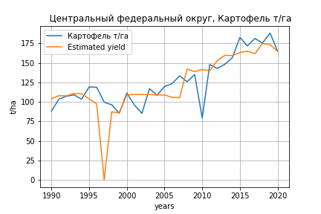
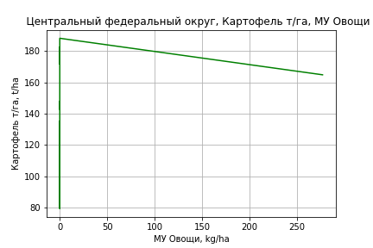
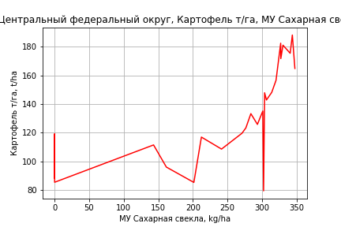
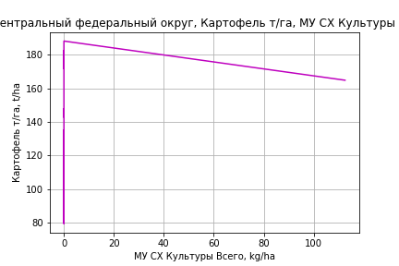
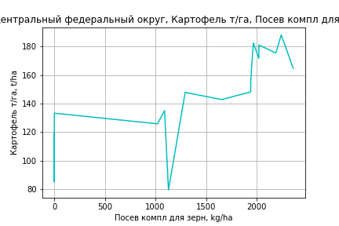
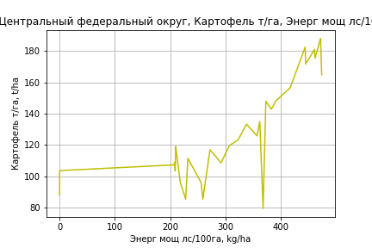
Картофель т/га
 |  | Iteration 1 |  | Iteration 2 |  | Iteration 3 |  | Iteration 4 |  | Iteration 5 |  | Iteration 6 |  | Iteration 7 |  | Iteration 8 |  | Iteration 9 |  | Iteration 10 |  | Iteration 11 |  | Iteration 12
 |  | beta | P_value | beta | P_value | beta | P_value | beta | P_value | beta | P_value | beta | P_value | beta | P_value | beta | P_value | beta | P_value | beta | P_value | beta | P_value | beta | P_value
Parameters | Variables
МУ ВСЕГО | C1 | 8.0390879718 | 0.24477430484 | 2.234074886 | 0.55494611793 | 0.97644632369 | 0.67292366427 | 0.36600308935 | 0.81946299827 | 0.36306106833 | 0.81745934131 | 0.3491463067 | 0.82096675825 | 0.23128818834 | 0.87613341864 | 0.33446068489 | 0.81796255161 | -0.25451703536 | 0.83257547472
МУ Зерновые плюс зернобоб | C2 | -6.8497603339 | 0.30990506773
МУ Картофель | C3 | -0.041565308947 | 0.96289231915 | -0.36048544137 | 0.66866169133
МУ Овощи и бахчевые | C4 | 0.31791958745 | 0.57634577807 | 0.49535059528 | 0.36539638718 | 0.3787735742 | 0.41100469178 | 0.46976778826 | 0.22310495016 | 0.43548340201 | 0.2408909053 | 0.36553029105 | 0.27239650202 | 0.3838877279 | 0.23575779983 | 0.29771798391 | 0.2938376229 | 0.19543546577 | 0.42135410637 | 0.17037483218 | 0.41180576522 | -0.11383297286 | 0.16195654826
МУ Овощи | C5 | 3.1480544876 | 0.23175009946 | 0.92559500732 | 0.51455419842 | 0.44129856323 | 0.59518101026 | 0.20269706238 | 0.69668220557 | 0.21114159365 | 0.67880458535 | 0.18809583821 | 0.70552780791 | 0.14614375482 | 0.75911144641 | 0.18966934463 | 0.68310174736 | -0.0099123089995 | 0.97884200827 | 0.066856082108 | 0.44685717354 | 0.082982600015 | 0.35382251366 | 0.10606978215 | 0.23916250227
МУ Подсолнечник | C6 | -2.578780857 | 0.48694861939 | -1.6933542188 | 0.63796998775 | -1.266463059 | 0.70719631446
МУ Сахарная свекла | C7 | 0.34956565823 | 0.54209624106 | 0.33926383776 | 0.55452286188 | 0.12759009505 | 0.65073982405 | 0.093440948465 | 0.71947301847 | 0.093051430597 | 0.71537800497 | 0.095530672911 | 0.70273446304 | 0.11318775896 | 0.63954805576 | 0.097166861743 | 0.68129627855 | 0.18870376562 | 0.34816900994 | 0.14776395229 | 0.0035686311481 | 0.14498889397 | 0.0047876838793 | 0.12316474962 | 0.011412783438
МУ СХ Культуры Всего | C8 | 1.2806532276 | 0.23175009946 | 0.37653930015 | 0.51455419842 | 0.17952371269 | 0.59518101026 | 0.082458752917 | 0.69668220557 | 0.085894054395 | 0.67880458535 | 0.076518860539 | 0.70552780791 | 0.059452424362 | 0.75911144641 | 0.07715897528 | 0.68310174736 | -0.0040324049547 | 0.97884200827 | 0.027197577957 | 0.44685717354 | 0.033757971778 | 0.35382251366 | 0.043150018335 | 0.23916250227
Тракторы | C9 | -0.01120682833 | 0.37077628349 | -0.0076410876872 | 0.52309969672 | -0.0039955540747 | 0.62416008272 | -0.0040608422248 | 0.61005041586
Тракторы колесные | C10 | 0.0157000708 | 0.32878798884 | 0.010931464099 | 0.47467603885 | 0.0062734167056 | 0.54664764008 | 0.0052818284358 | 0.59052439642 | 0.0010243018852 | 0.83904808597 | 0.00011059860408 | 0.98073202209 | -0.0014343968195 | 0.55055518873
Опрыскиватели | C11 | -0.19291473181 | 0.2501178776 | -0.10251826103 | 0.46499978996 | -0.068562906632 | 0.54189457486 | -0.07491259261 | 0.49045749999 | -0.036952984665 | 0.63195877387
Копатели картофеля | C12 | 0.0026375949161 | 0.99032865097 | 0.094357230898 | 0.63658173089 | 0.058749628958 | 0.73985097869 | 0.069409950386 | 0.68421207948 | 0.023775342446 | 0.86735004647 | 0.052688031695 | 0.67767559109 | 0.02229291704 | 0.82187519612 | 0.011047661203 | 0.90818151161 | -0.052807678479 | 0.20841909168 | -0.047420522058 | 0.14506904572
Машины для мин удобр | C13 | 0.12953317307 | 0.36945021065 | 0.061277590824 | 0.62917315455 | 0.036237075497 | 0.74118012634 | 0.044385158692 | 0.67284121494 | 0.012167626658 | 0.88244838991 | -0.019381351092 | 0.69062965934
Посев компл для зерн | C14 | 0.23828524187 | 0.14376227172 | 0.1837813482 | 0.22651563696 | 0.14916019708 | 0.23058710823 | 0.1551220708 | 0.19868919783 | 0.12456950599 | 0.22108785481 | 0.092136898483 | 0.21053750751 | 0.067786226567 | 0.082949127557 | 0.051490366268 | 0.055506410887 | 0.044008031122 | 0.070763393812 | 0.040051047295 | 0.0077359634624 | 0.050692229408 | 0.00030256604185 | 0.037379424692 | 8.077070673E-05
Сеялки | C15 | 0.010250933037 | 0.59453702784 | -0.0053583780016 | 0.65109261292 | -0.0048735542428 | 0.67198963002 | -0.0052070555435 | 0.64230321757 | -0.0072750631799 | 0.47950765539 | -0.006602755725 | 0.50857292748 | -0.005155143078 | 0.57102989843 | -0.0064318285295 | 0.46168020185
Энерг мощ лс/100га | C16 | 0.23547293351 | 8.8271022094E-09 | 0.23212665779 | 5.1435705012E-09 | 0.23156887615 | 1.972506085E-09 | 0.2314603168 | 7.4329921139E-10 | 0.2316001421 | 2.9229702611E-10 | 0.23162236423 | 1.1515384205E-10 | 0.23186187013 | 4.2967570365E-11 | 0.23166024302 | 1.8400908239E-11 | 0.23223801101 | 7.9618322368E-12 | 0.23223967124 | 2.9556309731E-12 | 0.23199366365 | 2.9078629177E-12 | 0.23370722157 | 2.1476121852E-12

 | R2 |  | 0.975 |  | 0.973 |  | 0.973 |  | 0.972 |  | 0.972 |  | 0.972 |  | 0.971 |  | 0.971 |  | 0.97 |  | 0.97 |  | 0.968 |  | 0.965
 | R2 adj. |  | 0.951 |  | 0.951 |  | 0.953 |  | 0.955 |  | 0.957 |  | 0.958 |  | 0.96 |  | 0.961 |  | 0.962 |  | 0.963 |  | 0.961 |  | 0.96
 | F-statistic |  | 41.011008955 |  | 43.6059565 |  | 49.158682139 |  | 55.749944805 |  | 63.100271884 |  | 72.004155432 |  | 83.150609832 |  | 96.142254464 |  | 111.84536281 |  | 135.65709023 |  | 154.81835069 |  | 185.63454913
 | F value |  | 6.5269872731E-10 |  | 1.6076400157E-10 |  | 2.4279968326E-11 |  | 3.3687652687E-12 |  | 4.661471891E-13 |  | 5.9364684786E-14 |  | 6.7728210575E-15 |  | 7.9222842429E-16 |  | 9.4034154115E-17 |  | 7.8337208922E-18 |  | 1.7409889319E-18 |  | 3.2080986197E-19
 | P value |  | 3.494995536E+19 |  | 1.041442027E+20 |  | 5.7746740815E+18 |  | 1.0292600972E+19 |  | 2.5946999902E+19 |  | 6.0460494373E+19 |  | 7.2009339516E+18 |  | 1.6910416611E+19 |  | 1.8875929225E+17 |  | 2.1695580921E+17 |  | 8.6610651826E+17 |  | 5.6097739811E+16
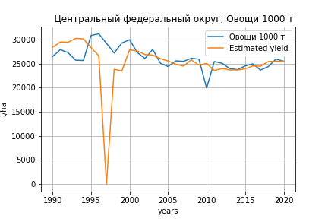
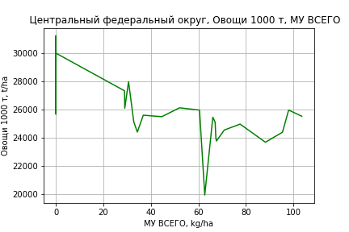
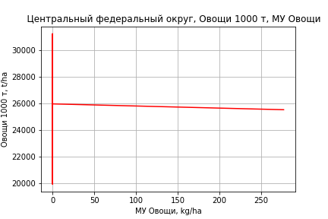
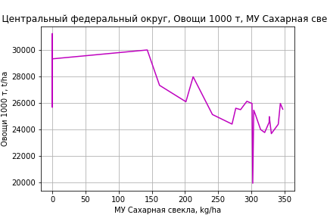
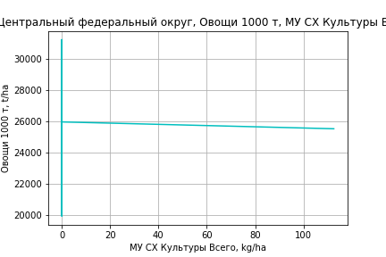
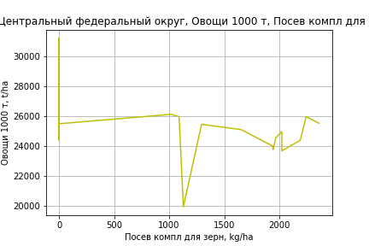
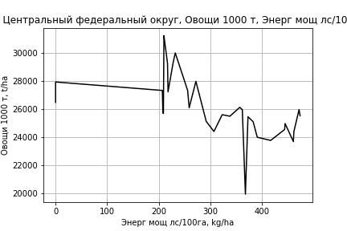
Овощи 1000 т
 |  | Iteration 1 |  | Iteration 2 |  | Iteration 3 |  | Iteration 4 |  | Iteration 5 |  | Iteration 6 |  | Iteration 7 |  | Iteration 8 |  | Iteration 9 |  | Iteration 10 |  | Iteration 11
 |  | beta | P_value | beta | P_value | beta | P_value | beta | P_value | beta | P_value | beta | P_value | beta | P_value | beta | P_value | beta | P_value | beta | P_value | beta | P_value
Parameters | Variables
МУ ВСЕГО | C1 | 515.6656587 | 0.78171211913 | 205.6487943 | 0.8375165884 | 132.94410159 | 0.82787059158 | 69.41646795 | 0.86967621417 | 69.158739741 | 0.86682857457 | 68.153327784 | 0.86549264129 | 57.785301638 | 0.88091973979 | 66.743009305 | 0.85870470937 | 5.7945908264 | 0.98496238566 | 30.83582155 | 0.89650987439 | 33.188513141 | 0.88017626936
МУ Зерновые плюс зернобоб | C2 | -365.81161648 | 0.84111600824
МУ Картофель | C3 | -3.8080657894 | 0.98762731882 | -20.840003183 | 0.92575964016
МУ Овощи и бахчевые | C4 | 19.282800522 | 0.90141065723 | 28.758507791 | 0.84169558531 | 22.019080309 | 0.85548127808 | 31.488670221 | 0.75254997806 | 28.485274459 | 0.7661987807 | 23.430808127 | 0.78450960786 | 25.045719241 | 0.76254172575 | 17.564235297 | 0.80817609891 | 6.9798659663 | 0.90989938193 | -0.65184566651 | 0.9752646909
МУ Овощи | C5 | 235.43460946 | 0.7395956039 | 116.74410711 | 0.75632029269 | 88.746473144 | 0.68608310712 | 63.915681551 | 0.64170547673 | 64.655443064 | 0.6290372427 | 62.990270588 | 0.62799263043 | 59.299728914 | 0.63273907135 | 63.078735167 | 0.59926295238 | 42.425685437 | 0.65748248392 | 50.271849012 | 0.49436336696 | 51.083198714 | 0.44852879957
МУ Подсолнечник | C6 | -203.76354531 | 0.84049118928 | -156.47731426 | 0.86988673767 | -131.7983339 | 0.88245378685
МУ Сахарная свекла | C7 | 24.835274807 | 0.87409703354 | 24.285105836 | 0.8731315541 | 12.048047232 | 0.87143082106 | 8.4942123274 | 0.90139655512 | 8.4600896133 | 0.89926436705 | 8.639227419 | 0.89458178319 | 10.192528391 | 0.87084396091 | 8.8015519328 | 0.88519087994 | 18.273946782 | 0.71999664007 | 14.195548782 | 0.72062007369 | 13.707860143 | 0.70115446922
МУ СХ Культуры Всего | C8 | 95.77664354 | 0.7395956039 | 47.492417352 | 0.75632029269 | 36.102760521 | 0.68608310712 | 26.001399975 | 0.64170547673 | 26.302340754 | 0.6290372427 | 25.624935545 | 0.62799263043 | 24.12359428 | 0.63273907135 | 25.660923629 | 0.59926295238 | 17.259101201 | 0.65748248392 | 20.450982011 | 0.49436336696 | 20.781045426 | 0.44852879957
Тракторы | C9 | -0.75012546225 | 0.82539793502 | -0.55969699688 | 0.85974771089 | -0.34894526221 | 0.8712497033 | -0.35573967231 | 0.86516051134
Тракторы колесные | C10 | 1.0775114674 | 0.80462494681 | 0.82284391108 | 0.83869200434 | 0.5535578003 | 0.8400945025 | 0.45036514817 | 0.86151534776 | 0.07739544974 | 0.95331721441 | 0.011375763 | 0.99240202593 | -0.12453810674 | 0.84140972327
Опрыскиватели | C11 | -12.12521167 | 0.78843451483 | -7.2975859589 | 0.84396604105 | -5.3345949128 | 0.85709536742 | -5.9953943153 | 0.83341315646 | -2.6700401784 | 0.89474037024
Копатели картофеля | C12 | 6.8255145381 | 0.90916194002 | 11.723803918 | 0.82502254393 | 9.6652948842 | 0.8364176962 | 10.774693688 | 0.81066350641 | 6.7769908532 | 0.85596802025 | 8.866078992 | 0.78835557257 | 6.1922085127 | 0.80992261409 | 5.215865807 | 0.83294501033 | -1.3919935929 | 0.89500485894
Машины для мин удобр | C13 | 7.6417740961 | 0.84537301132 | 3.9965830738 | 0.90552015213 | 2.5489672778 | 0.92999052824 | 3.3969223618 | 0.90233366705 | 0.57458806418 | 0.97875488257 | -1.7049852624 | 0.8930485449
Посев компл для зерн | C14 | 15.78541965 | 0.71586940084 | 12.874637889 | 0.74528890463 | 10.873156507 | 0.73663711881 | 11.493597046 | 0.71263114351 | 8.817117934 | 0.73676176672 | 6.4736978848 | 0.73139088356 | 4.3315594679 | 0.65960809458 | 2.9167099913 | 0.6620805235 | 2.1424251958 | 0.72175065917 | 1.9465339465 | 0.73320743858 | 1.8303606862 | 0.66473439006
Сеялки | C15 | 0.29080077732 | 0.95599371349 | -0.54281485663 | 0.86301513394 | -0.5147867381 | 0.8656014927 | -0.54949356628 | 0.85230893089 | -0.73065607352 | 0.78543680935 | -0.68207845704 | 0.79258260779 | -0.55473138938 | 0.814033331 | -0.66557658011 | 0.76673153794
Энерг мощ лс/100га | C16 | 63.989894503 | 1.0376206081E-08 | 63.811186567 | 3.1807599447E-09 | 63.778940684 | 1.0585653771E-09 | 63.767643126 | 3.6245511647E-10 | 63.779892162 | 1.2396060998E-10 | 63.781497824 | 4.2418686266E-11 | 63.802567254 | 1.4328102689E-11 | 63.785061458 | 4.9810540518E-12 | 63.844849874 | 1.705202724E-12 | 63.840541523 | 5.8718497424E-13 | 63.84962206 | 1.9158940318E-13

 | R2 |  | 0.953 |  | 0.953 |  | 0.953 |  | 0.953 |  | 0.953 |  | 0.953 |  | 0.953 |  | 0.952 |  | 0.952 |  | 0.952 |  | 0.952
 | R2 adj. |  | 0.909 |  | 0.914 |  | 0.919 |  | 0.923 |  | 0.927 |  | 0.93 |  | 0.933 |  | 0.936 |  | 0.938 |  | 0.941 |  | 0.943
 | F-statistic |  | 21.583761686 |  | 24.504069058 |  | 27.925870504 |  | 31.891921182 |  | 36.562455257 |  | 42.189871268 |  | 49.064477828 |  | 57.593840379 |  | 68.401912686 |  | 83.06266476 |  | 103.65793485
 | F value |  | 8.1334709606E-08 |  | 1.6151801165E-08 |  | 2.9576066509E-09 |  | 5.0990017484E-10 |  | 8.2317926459E-11 |  | 1.2284663484E-11 |  | 1.6971966196E-12 |  | 2.18235503E-13 |  | 2.6282241498E-14 |  | 2.757164743E-15 |  | 2.5481610341E-16
 | P value |  | 3.494995536E+19 |  | 1.041442027E+20 |  | 5.7746740815E+18 |  | 1.0292600972E+19 |  | 2.5946999902E+19 |  | 6.0460494373E+19 |  | 7.2009339516E+18 |  | 1.6910416611E+19 |  | 1.8875929225E+17 |  | 2.5140489255E+17 |  | 3.3765253872E+17

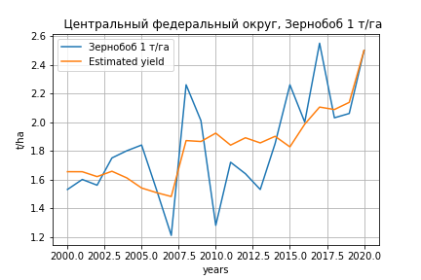
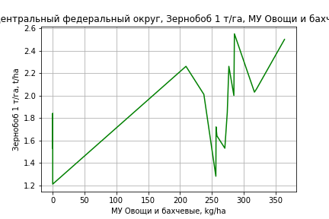
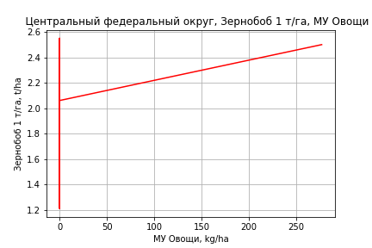
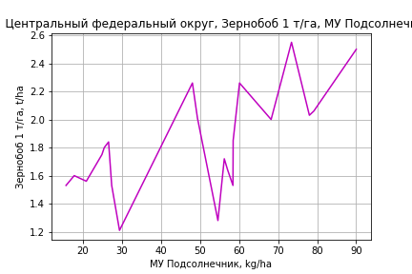
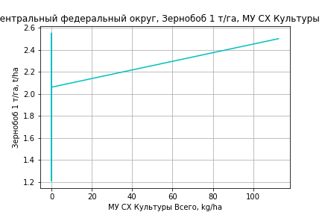
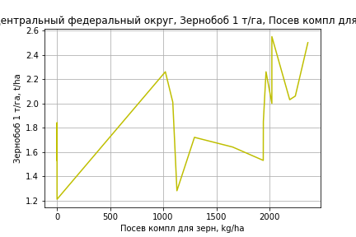
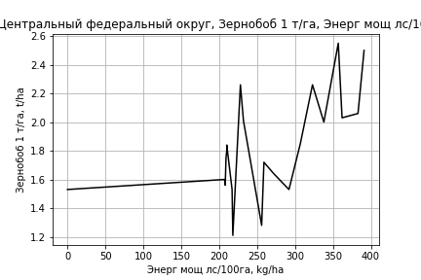
Зернобоб 1 т/га
Calculated on the basis of information in the (21) years: 2000.0-2020.0
 |  | Iteration 1 |  | Iteration 2 |  | Iteration 3 |  | Iteration 4 |  | Iteration 5 |  | Iteration 6 |  | Iteration 7 |  | Iteration 8 |  | Iteration 9 |  | Iteration 10 |  | Iteration 11
 |  | beta | P_value | beta | P_value | beta | P_value | beta | P_value | beta | P_value | beta | P_value | beta | P_value | beta | P_value | beta | P_value | beta | P_value | beta | P_value
Parameters | Variables
МУ ВСЕГО | C1 | -0.049865333183 | 0.52216016017
МУ Зерновые плюс зернобоб | C2 | 0.043857345801 | 0.56809925054 | -0.00056149739325 | 0.98579212619
МУ Картофель | C3 | -0.0060405550427 | 0.45151713441 | -0.0065874776234 | 0.38863859935 | -0.0066929477604 | 0.13668960508
МУ Овощи и бахчевые | C4 | 0.015069990055 | 0.019594641102 | 0.014459449695 | 0.014816312682 | 0.014482088707 | 0.0072471725187 | 0.010249910292 | 0.01527085283 | 0.010031991504 | 0.0090229108293 | 0.007861837854 | 0.025016210954 | 0.0070287077648 | 0.027535566403 | 0.0060405288423 | 0.092575147466 | 0.005286706481 | 0.10650611394 | 0.0053550764277 | 0.084984939344 | 0.00037194683173 | 0.68961456153
МУ Овощи | C5 | -0.015458978977 | 0.60697305071 | 0.0038731421086 | 0.033911653815 | 0.0038657209834 | 0.019379370267 | 0.0029619605881 | 0.051326549519 | 0.0030601332687 | 0.025826354481 | 0.0029608246826 | 0.038272634295 | 0.0028844294569 | 0.037739496126 | 0.002663953288 | 0.094445272529 | 0.0030493974917 | 0.037929878572 | 0.0030317238611 | 0.031378876416 | 0.0029335779476 | 0.046808262337
МУ Подсолнечник | C6 | 0.053762730245 | 0.15241188919 | 0.040256492133 | 0.1525088916 | 0.040041097449 | 0.089964565986 | 0.02477681548 | 0.253666292 | 0.02112695489 | 0.053101342678 | 0.019516156703 | 0.085228555937 | 0.01926805774 | 0.082168374513 | 0.014691077633 | 0.24199215785 | 0.012936526586 | 0.27768680687 | 0.01358006753 | 0.17771866538 | 0.01390153302 | 0.19373058528
МУ Сахарная свекла | C7 | 0.0034445114337 | 0.50043492255 | 0.0044161837118 | 0.34975670783 | 0.0044545871273 | 0.25521172506 | -0.00047167243236 | 0.84042997625
МУ СХ Культуры Всего | C8 | -0.0062888337545 | 0.60697305071 | 0.0015756245522 | 0.033911653815 | 0.0015726055804 | 0.019379370267 | 0.0012049487714 | 0.051326549519 | 0.001244886187 | 0.025826354481 | 0.0012044866762 | 0.038272634295 | 0.0011734084999 | 0.037739496126 | 0.0010837170671 | 0.094445272529 | 0.0012405187888 | 0.037929878572 | 0.0012333290174 | 0.031378876416 | 0.0011934024909 | 0.046808262337
Тракторы | C9 | -1.9141229483E-05 | 0.87024034451 | -6.6285371124E-05 | 0.46012255325 | -6.6802040218E-05 | 0.39845814722 | 7.5972009093E-07 | 0.99140139066 | 6.2124473611E-07 | 0.99258510023 | 7.506848983E-05 | 0.16820800777 | 4.6134379123E-05 | 0.2137478734 | -1.9349330634E-05 | 0.51817622143
Тракторы колесные | C10 | 4.0320682442E-05 | 0.78649409286 | 0.00010406868146 | 0.3453134997 | 0.00010496420307 | 0.25104162918 | 4.7805612556E-05 | 0.58590215411 | 5.0236166165E-05 | 0.54256987958 | -4.656054643E-05 | 0.44204228914
Опрыскиватели | C11 | -0.0014279384489 | 0.40061330795 | -0.002214515502 | 0.068924518136 | -0.0022138759371 | 0.050806673841 | -0.0014919258349 | 0.14663939422 | -0.0014751417519 | 0.12834851789
Копатели картофеля | C12 | 0.0010894094003 | 0.60189395094 | 0.00065894723852 | 0.72533581311 | 0.00067888458285 | 0.62822307438 | 0.00051161620125 | 0.73558863888 | 0.0004040824545 | 0.76346676354 | 0.00011649476212 | 0.93490726339 | 0.00083242920112 | 0.44343023508 | 0.0005062586877 | 0.69190809733 | -9.5224402434E-05 | 0.91170253275
Машины для мин удобр | C13 | 0.00064715678692 | 0.65029257714 | 0.0012433886767 | 0.25136691244 | 0.0012414710173 | 0.21647535765 | 0.0005617409479 | 0.55033567373 | 0.00054601703761 | 0.53877644545 | -0.00070401757062 | 0.13832066634 | -0.00090913107857 | 0.024034727945
Посев компл для зерн | C14 | 0.0029201321195 | 0.086261369509 | 0.0034781322718 | 0.017083429982 | 0.0034805078918 | 0.010094053404 | 0.0027376993829 | 0.025435117521 | 0.0027247007063 | 0.018654481455 | 0.0014791582735 | 0.047499313807 | 0.0016551911922 | 0.019752713928 | 0.00027078113447 | 0.46862221644 | 0.00013626877331 | 0.65105186366 | 0.00014997881489 | 0.57213913314 | 8.4386453149E-05 | 0.76241184845
Сеялки | C15 | -0.00019678599147 | 0.37463624372 | -9.4518738907E-05 | 0.50349634193 | -9.6291678349E-05 | 0.30278220946 | -0.00012984758405 | 0.19564127017 | -0.00012332941038 | 0.16866767147 | -0.00014318318969 | 0.13414437385 | -0.00013823837413 | 0.13795373854 | -4.173059425E-05 | 0.66469679589 | -5.9090092372E-05 | 0.51551304289 | -6.8057696674E-05 | 0.092633961009
Энерг мощ лс/100га | C16 | 0.0030519458312 | 0.029224158013 | 0.0035201784445 | 0.0029119771484 | 0.0035170119334 | 0.0012118282889 | 0.0032822597378 | 0.0021098484446 | 0.003225212919 | 0.00082458067356 | 0.0033343280413 | 0.00083348691976 | 0.003353999711 | 0.00056237821429 | 0.0036567143178 | 0.00088553965149 | 0.0037696718043 | 0.0004109325898 | 0.0037262253074 | 8.3928915542E-05 | 0.0036722323959 | 0.00015161198665

 | R2 |  | 0.995 |  | 0.995 |  | 0.995 |  | 0.993 |  | 0.993 |  | 0.991 |  | 0.99 |  | 0.985 |  | 0.984 |  | 0.984 |  | 0.981
 | R2 adj. |  | 0.983 |  | 0.984 |  | 0.986 |  | 0.983 |  | 0.985 |  | 0.982 |  | 0.983 |  | 0.976 |  | 0.976 |  | 0.978 |  | 0.975
 | F-statistic |  | 80.004077474 |  | 92.823626309 |  | 114.23887586 |  | 103.55315562 |  | 124.91847882 |  | 118.32839419 |  | 135.516117 |  | 105.61091965 |  | 125.65089937 |  | 156.91844666 |  | 164.73595238
 | F value |  | 1.2129786022E-05 |  | 1.485624341E-06 |  | 1.3202240899E-07 |  | 3.9712573876E-08 |  | 3.4566678947E-09 |  | 1.0113140248E-09 |  | 1.1240596544E-10 |  | 1.4459977101E-10 |  | 1.5149125412E-11 |  | 1.1468902447E-12 |  | 3.5818091487E-13
 | P value |  | 6.8997980562E+18 |  | 7.6459187571E+18 |  | 7.7591101986E+19 |  | 4.0738839015E+18 |  | 4.1682811E+18 |  | 1.9787001174E+18 |  | 3.3662267731E+18 |  | 8.6297416901E+18 |  | 1.0896766955E+18 |  | 1.2468705799E+18 |  | 7.552481631E+17

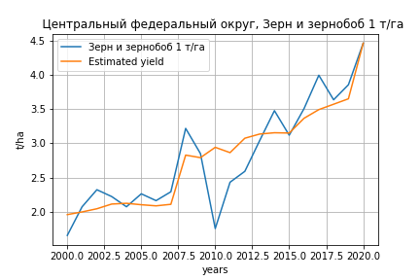
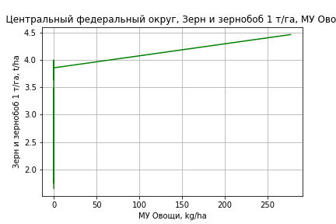
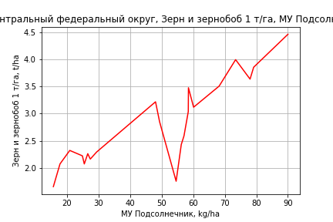
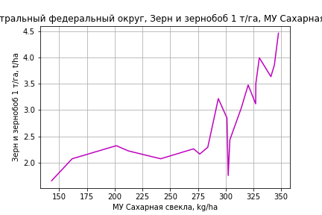
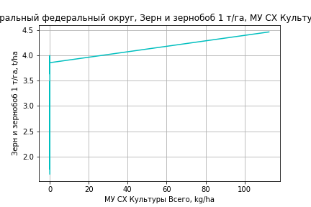
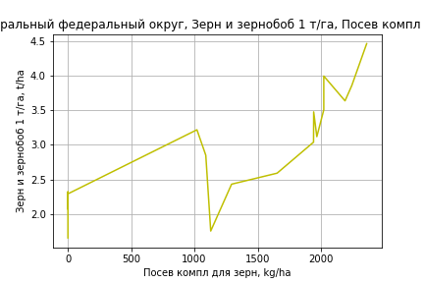
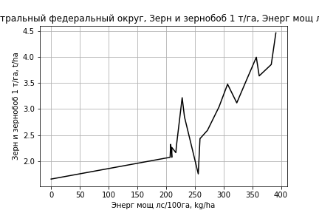
Зерн и зернобоб 1 т/га
Calculated on the basis of information in the (21) years: 2000.0-2020.0
 |  | Iteration 1 |  | Iteration 2 |  | Iteration 3 |  | Iteration 4 |  | Iteration 5 |  | Iteration 6 |  | Iteration 7 |  | Iteration 8 |  | Iteration 9 |  | Iteration 10 |  | Iteration 11
 |  | beta | P_value | beta | P_value | beta | P_value | beta | P_value | beta | P_value | beta | P_value | beta | P_value | beta | P_value | beta | P_value | beta | P_value | beta | P_value
Parameters | Variables
МУ ВСЕГО | C1 | 0.019885221293 | 0.77248382919 | 0.01981415737 | 0.47955425499 | -0.0040273676515 | 0.81607864124
МУ Зерновые плюс зернобоб | C2 | -7.8159673695E-05 | 0.9990805004
МУ Картофель | C3 | -0.0068960224243 | 0.34447341018 | -0.0068980338133 | 0.29000098997
МУ Овощи и бахчевые | C4 | 0.012282119611 | 0.028277946232 | 0.012283588748 | 0.014249203624 | 0.010045214326 | 0.016190751538 | 0.009686509824 | 0.0071059287078 | 0.0089772954807 | 0.011314462266 | 0.0037581641396 | 0.38651211435 | 0.0048757866116 | 0.36234389803 | 0.002239837004 | 0.61788084663 | 0.0026556737745 | 0.53520167557 | -0.0017176283772 | 0.19723402945
МУ Овощи | C5 | 0.011500352992 | 0.66810003768 | 0.011472606093 | 0.29115852637 | 0.0021527781654 | 0.72916356376 | 0.003569762511 | 0.0089035964323 | 0.0038061058548 | 0.0067384100226 | 0.003014263559 | 0.11346200508 | 0.002923978214 | 0.20380568949 | 0.0038540021593 | 0.070269514227 | 0.0036604247343 | 0.069117864664 | 0.0035348540911 | 0.07799347583 | 0.0041159928415 | 0.042205077307
МУ Подсолнечник | C6 | 0.034029538211 | 0.29092981733 | 0.034043086676 | 0.2175615167 | 0.04260982479 | 0.11950349235 | 0.038505221612 | 0.04503751546 | 0.037917100929 | 0.054678783651 | 0.027007067068 | 0.34551945182 | 0.023387452489 | 0.50434394702 | 0.0056878860326 | 0.8461198913 | 0.014249472421 | 0.52650901994 | 0.016808616766 | 0.45597166018 | 0.016999491644 | 0.4612906684
МУ Сахарная свекла | C7 | 0.0051296956437 | 0.27837181918 | 0.0051293270799 | 0.23790509802 | 0.0012636730185 | 0.57056041192 | 0.0010590139865 | 0.58189390801 | 0.0010328655739 | 0.60843597804 | 0.0020839766004 | 0.51251515229 | 0.0019475001468 | 0.61961126107 | 0.0037684109625 | 0.27880264976 | 0.0030555726973 | 0.31060147914 | 0.0026675071163 | 0.37264107096 | 0.0017796255418 | 0.54788366967
МУ СХ Культуры Всего | C8 | 0.0046784336917 | 0.66810003768 | 0.004667146036 | 0.29115852637 | 0.00087576702269 | 0.72916356376 | 0.0014522073552 | 0.0089035964324 | 0.001548353679 | 0.0067384100226 | 0.0012262260297 | 0.11346200508 | 0.0011894972441 | 0.20380568949 | 0.0015678382709 | 0.070269514227 | 0.0014890894579 | 0.069117864664 | 0.0014380063365 | 0.07799347583 | 0.0016744181329 | 0.042205077307
Тракторы | C9 | -0.0001498421799 | 0.18685708802 | -0.00014978866544 | 0.11586285482 | -8.0982634747E-05 | 0.20742642923 | -8.0843110819E-05 | 0.18177752234
Тракторы колесные | C10 | 0.00030288909428 | 0.055106013736 | 0.0003028219421 | 0.024540227475 | 0.00021586291357 | 0.021154703474 | 0.0002206010143 | 0.010833761106 | 0.00013585267839 | 0.005305800121 | 8.1665211104E-05 | 0.18241672306 | -4.2649301721E-05 | 0.34668545117
Опрыскиватели | C11 | -0.0038916517265 | 0.033212934899 | -0.003890513839 | 0.0051784532337 | -0.003253064332 | 0.0039204352049 | -0.0032350533744 | 0.0022143183983 | -0.0024761609831 | 0.0017755547828
Копатели картофеля | C12 | 0.0024738000512 | 0.21236352157 | 0.0024749410669 | 0.1172929097 | 0.0018605027581 | 0.19094536651 | 0.0019351739715 | 0.14028532811 | 0.0010018965795 | 0.36755777019 | 0.0025726926013 | 0.1318393445 | 0.00033474291785 | 0.84532095251 | -0.00064747914487 | 0.63814974079
Машины для мин удобр | C13 | 0.0016605186324 | 0.22088941141 | 0.0016596181897 | 0.10315543439 | 0.0011782172844 | 0.17643142284 | 0.0011411966684 | 0.15623792523 | 0.00050013386881 | 0.43949258909 | -0.0016071122938 | 0.019320248526
Посев компл для зерн | C14 | 0.0064787759286 | 0.0022720035086 | 0.0064780435739 | 0.00042755457204 | 0.0058275874066 | 0.00017224283101 | 0.0058081421472 | 6.5801796567E-05 | 0.0051965638024 | 4.394128701E-05 | 0.003023872077 | 0.0056617193086 | 0.0009399287985 | 0.11575720881 | 0.0006319952062 | 0.18898737861 | 0.00066955085527 | 0.14749577085 | 0.00058203279565 | 0.19818077315 | 0.00042340443052 | 0.33566524536
Сеялки | C15 | -0.00013750893898 | 0.48272108108 | -0.00013770159505 | 0.14176608885 | -0.00013281255474 | 0.15532049292 | -0.00013948045736 | 0.098436131561 | -0.00017878015623 | 0.037135439817 | -0.00011411504534 | 0.34533672998 | -1.5994923114E-05 | 0.90873375593 | -9.181650584E-07 | 0.99469766859 | -6.025578968E-05 | 0.29054822306
Энерг мощ лс/100га | C16 | 0.0030616783545 | 0.01882337586 | 0.0030609272802 | 0.0026620384822 | 0.0028639685854 | 0.0025722053597 | 0.0028563693065 | 0.0013846345278 | 0.0029091095663 | 0.0013192750066 | 0.0029815202486 | 0.016004427567 | 0.0032986854982 | 0.025509414044 | 0.0033140590741 | 0.023508754107 | 0.0031939043779 | 0.021319212181 | 0.00324221907 | 0.019521648649 | 0.0036660750577 | 0.0088290843635

 | R2 |  | 0.998 |  | 0.998 |  | 0.998 |  | 0.998 |  | 0.998 |  | 0.993 |  | 0.989 |  | 0.988 |  | 0.988 |  | 0.987 |  | 0.985
 | R2 adj. |  | 0.994 |  | 0.995 |  | 0.995 |  | 0.995 |  | 0.995 |  | 0.987 |  | 0.98 |  | 0.98 |  | 0.981 |  | 0.981 |  | 0.98
 | F-statistic |  | 243.54595373 |  | 304.43236883 |  | 315.51928015 |  | 381.77613285 |  | 375.23509606 |  | 162.63751626 |  | 116.71725894 |  | 131.598507 |  | 159.09417035 |  | 182.89034963 |  | 208.41268197
 | F value |  | 4.414471777E-07 |  | 2.3972744097E-08 |  | 2.3349731142E-09 |  | 1.1711525374E-10 |  | 1.4744284534E-11 |  | 1.7982474618E-10 |  | 2.7151874019E-10 |  | 3.5561505814E-11 |  | 2.9931157113E-12 |  | 3.7120438915E-13 |  | 5.6654010232E-14
 | P value |  | 6.8997980562E+18 |  | 8.5490989529E+18 |  | 1.3467548897E+20 |  | 4.0738839015E+18 |  | 9.2238723594E+18 |  | 1.8931685603E+18 |  | 1.361975173E+18 |  | 1.8224339645E+18 |  | 3.297916615E+18 |  | 1.2446871229E+18 |  | 3.2059588602E+17

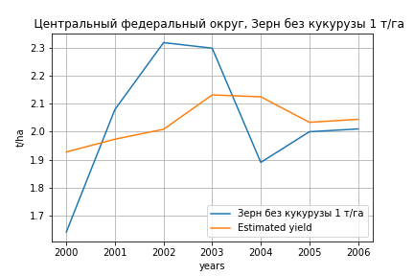
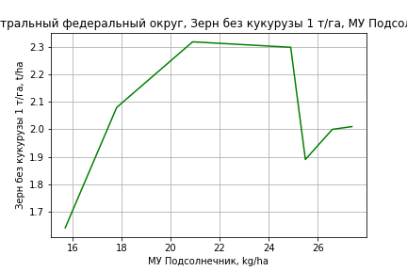
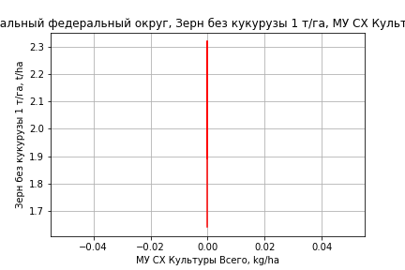
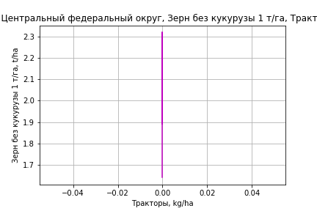



Зерн без кукурузы 1 т/га
Calculated on the basis of information in the (7) years: 2000.0-2006.0
 |  | Iteration 1 |  | Iteration 2 |  | Iteration 3 |  | Iteration 4 |  | Iteration 5 |  | Iteration 6 |  | Iteration 7
 |  | beta | P_value | beta | P_value | beta | P_value | beta | P_value | beta | P_value | beta | P_value | beta | P_value
Parameters | Variables
МУ ВСЕГО | C1 | 0.42989899401 | 0.052160508378 | 0.041127839579 | 0.83208420824 | -0.020556797769 | 0.66866422044
МУ Зерновые плюс зернобоб | C2 | -0.59966681597 | 0.049050859482
МУ Картофель | C3 | 0.01262873864 | 0.20384933737 | -0.01286675603 | 0.74120461753
МУ Овощи и бахчевые | C4 | -8.982850872E-16 | 0.05092154125 | -3.9320235976E-16 | 0.72964786621 | -2.3056457355E-18 | 0.92849794271 | -3.2385349457E-16 | 0.58154343156
МУ Овощи | C5 | 8.2925788135E-17 | 0.060939385157 | 1.145339628E-16 | 0.75120720437 | 2.7837514908E-18 | 0.60195375215 | -8.1481411385E-18 | 0.57850308863 | -3.1955397627E-16 | 0.58150492669
МУ Подсолнечник | C6 | -0.40308243742 | 0.065863497461 | 0.087922955678 | 0.6435383441 | 0.037399368757 | 0.66891319357 | 0.042486070631 | 0.57882524967 | 0.042486070631 | 0.57882524967 | 0.042486070631 | 0.57882524967 | 0.035251504361 | 0.064437292166
МУ Сахарная свекла | C7 | 0.050280349169 | 0.04977309494 | 0.0017014880251 | 0.89192440441 | 0.0020873856845 | 0.83708702043 | -0.00068669962611 | 0.92088310143 | -0.00068669962611 | 0.92088310143 | -0.00068669962611 | 0.92088310143
МУ СХ Культуры Всего | C8 | 0 |  | 0 |  | 0 |  | 0 |  | 0 |  | 0 |  | 0
Тракторы | C9 | 0 |  | 0 |  | 0 |  | 0 |  | 0 |  | 0 |  | 0
Тракторы колесные | C10 | 0 |  | 0 |  | 0 |  | 0 |  | 0 |  | 0 |  | 0
Опрыскиватели | C11 | 0 |  | 0 |  | 0 |  | 0 |  | 0 |  | 0 |  | 0
Копатели картофеля | C12 | 0 |  | 0 |  | 0 |  | 0 |  | 0 |  | 0 |  | 0
Машины для мин удобр | C13 | 0 |  | 0 |  | 0 |  | 0 |  | 0 |  | 0 |  | 0
Посев компл для зерн | C14 | 0 |  | 0 |  | 0 |  | 0 |  | 0 |  | 0 |  | 0
Сеялки | C15 | 0 |  | 0 |  | 0 |  | 0 |  | 0 |  | 0 |  | 0
Энерг мощ лс/100га | C16 | 0.014854749547 | 0.041482011328 | 0.0031616020006 | 0.43243982677 | 0.0040744678339 | 0.11300913129 | 0.0034669614566 | 0.042047816926 | 0.0034669614566 | 0.042047816926 | 0.0034669614566 | 0.042047816926 | 0.0035137866762 | 0.01552596488

 | R2 |  | 1 |  | 0.992 |  | 0.991 |  | 0.991 |  | 0.991 |  | 0.991 |  | 0.991
 | R2 adj. |  | 1 |  | 0.971 |  | 0.98 |  | 0.984 |  | 0.984 |  | 0.984 |  | 0.987
 | F-statistic |  | 3439.473464 |  | 48.510001341 |  | 84.814221668 |  | 140.23479967 |  | 140.23479967 |  | 140.23479967 |  | 262.2004225
 | F value |  | 0.013051340317 |  | 0.020320478983 |  | 0.0020408144725 |  | 0.00016579816743 |  | 0.00016579816743 |  | 0.00016579816743 |  | 8.6688888666E-06
 | P value |  | 3.5976663052E+18 |  | 7.816421021E+19 |  | inf |  | inf |  | inf |  | inf |  | inf








Картофель 1 т/га
Calculated on the basis of information in the (7) years: 2000.0-2006.0
 |  | Iteration 1 |  | Iteration 2 |  | Iteration 3 |  | Iteration 4 |  | Iteration 5 |  | Iteration 6 |  | Iteration 7
 |  | beta | P_value | beta | P_value | beta | P_value | beta | P_value | beta | P_value | beta | P_value | beta | P_value
Parameters | Variables
МУ ВСЕГО | C1 | 0.42989899401 | 0.052160508378 | 0.041127839579 | 0.83208420824 | -0.020556797769 | 0.66866422044
МУ Зерновые плюс зернобоб | C2 | -0.59966681597 | 0.049050859482
МУ Картофель | C3 | 0.01262873864 | 0.20384933737 | -0.01286675603 | 0.74120461753
МУ Овощи и бахчевые | C4 | -8.982850872E-16 | 0.05092154125 | -3.9320235976E-16 | 0.72964786621 | -2.3056457355E-18 | 0.92849794271 | -3.2385349457E-16 | 0.58154343156
МУ Овощи | C5 | 8.2925788135E-17 | 0.060939385157 | 1.145339628E-16 | 0.75120720437 | 2.7837514908E-18 | 0.60195375215 | -8.1481411385E-18 | 0.57850308863 | -3.1955397627E-16 | 0.58150492669
МУ Подсолнечник | C6 | -0.40308243742 | 0.065863497461 | 0.087922955678 | 0.6435383441 | 0.037399368757 | 0.66891319357 | 0.042486070631 | 0.57882524967 | 0.042486070631 | 0.57882524967 | 0.042486070631 | 0.57882524967 | 0.035251504361 | 0.064437292166
МУ Сахарная свекла | C7 | 0.050280349169 | 0.04977309494 | 0.0017014880251 | 0.89192440441 | 0.0020873856845 | 0.83708702043 | -0.00068669962611 | 0.92088310143 | -0.00068669962611 | 0.92088310143 | -0.00068669962611 | 0.92088310143
МУ СХ Культуры Всего | C8 | 0 |  | 0 |  | 0 |  | 0 |  | 0 |  | 0 |  | 0
Тракторы | C9 | 0 |  | 0 |  | 0 |  | 0 |  | 0 |  | 0 |  | 0
Тракторы колесные | C10 | 0 |  | 0 |  | 0 |  | 0 |  | 0 |  | 0 |  | 0
Опрыскиватели | C11 | 0 |  | 0 |  | 0 |  | 0 |  | 0 |  | 0 |  | 0
Копатели картофеля | C12 | 0 |  | 0 |  | 0 |  | 0 |  | 0 |  | 0 |  | 0
Машины для мин удобр | C13 | 0 |  | 0 |  | 0 |  | 0 |  | 0 |  | 0 |  | 0
Посев компл для зерн | C14 | 0 |  | 0 |  | 0 |  | 0 |  | 0 |  | 0 |  | 0
Сеялки | C15 | 0 |  | 0 |  | 0 |  | 0 |  | 0 |  | 0 |  | 0
Энерг мощ лс/100га | C16 | 0.014854749547 | 0.041482011328 | 0.0031616020006 | 0.43243982677 | 0.0040744678339 | 0.11300913129 | 0.0034669614566 | 0.042047816926 | 0.0034669614566 | 0.042047816926 | 0.0034669614566 | 0.042047816926 | 0.0035137866762 | 0.01552596488

 | R2 |  | 1 |  | 0.992 |  | 0.991 |  | 0.991 |  | 0.991 |  | 0.991 |  | 0.991
 | R2 adj. |  | 1 |  | 0.971 |  | 0.98 |  | 0.984 |  | 0.984 |  | 0.984 |  | 0.987
 | F-statistic |  | 3439.473464 |  | 48.510001341 |  | 84.814221668 |  | 140.23479967 |  | 140.23479967 |  | 140.23479967 |  | 262.2004225
 | F value |  | 0.013051340317 |  | 0.020320478983 |  | 0.0020408144725 |  | 0.00016579816743 |  | 0.00016579816743 |  | 0.00016579816743 |  | 8.6688888666E-06
 | P value |  | 3.5976663052E+18 |  | 7.816421021E+19 |  | inf |  | inf |  | inf |  | inf |  | inf






Кукуруза на зер 1 т/га
Calculated on the basis of information in the (21) years: 2000.0-2020.0
 |  | Iteration 1 |  | Iteration 2 |  | Iteration 3 |  | Iteration 4 |  | Iteration 5 |  | Iteration 6 |  | Iteration 7 |  | Iteration 8 |  | Iteration 9 |  | Iteration 10 |  | Iteration 11 |  | Iteration 12 |  | Iteration 13
 |  | beta | P_value | beta | P_value | beta | P_value | beta | P_value | beta | P_value | beta | P_value | beta | P_value | beta | P_value | beta | P_value | beta | P_value | beta | P_value | beta | P_value | beta | P_value
Parameters | Variables
МУ ВСЕГО | C1 | 0.19977204778 | 0.5449160648 | 0.12357651055 | 0.36108973652 | 0.012634577934 | 0.87776026619 | 0.012634577934 | 0.87776026619 | 0.0058390829755 | 0.91584703245 | 0.014843225779 | 0.24720624643 | 0.012676874448 | 0.31245618743 | 0.010646806389 | 0.38118725247 | 0.0080444623741 | 0.48045473447 | 0.0081302106614 | 0.475400923 | 0.0082839561746 | 0.46274059629 | 0.0077386477109 | 0.47236539897 | 0.0048927752758 | 0.70227397755
МУ Зерновые плюс зернобоб | C2 | -0.083803680693 | 0.79483267282
МУ Картофель | C3 | -0.029942034365 | 0.38334510124 | -0.032098668259 | 0.30069598841
МУ Овощи и бахчевые | C4 | 0.016256869865 | 0.45260411307 | 0.01783209426 | 0.35659293515 | 0.0074162511437 | 0.64966157431 | 0.0074162511437 | 0.64966157431 | 0.0084321278016 | 0.51991270352 | 0.0082146153573 | 0.50591503065 | 0.0060342120157 | 0.61911618134 | 0.0045187733613 | 0.70420964737 | 0.0080181835804 | 0.4623208793 | 0.0030422990799 | 0.75076677184 | -0.0020894957327 | 0.77667899215
МУ Овощи | C5 | 0.072810697541 | 0.5690854138 | 0.043060160928 | 0.39854746135 | -0.00030785856792 | 0.99164808636
МУ Подсолнечник | C6 | -0.068586806609 | 0.63979986188 | -0.054059990642 | 0.66536965328 | -0.014196329163 | 0.90569007802 | -0.014196329163 | 0.90569007802
МУ Сахарная свекла | C7 | 0.033056631813 | 0.15613461122 | 0.032661453568 | 0.12839983613 | 0.014673378896 | 0.18614812822 | 0.014673378896 | 0.18614812822 | 0.014312809207 | 0.15267423184 | 0.012894149258 | 0.0072086847145 | 0.012955735352 | 0.0063710079281 | 0.01383667818 | 0.0029231345218 | 0.014071851325 | 0.0019987365099 | 0.014081556062 | 0.0017641050436 | 0.013256216963 | 0.0017944495096 | 0.013094980836 | 0.0012693417337 | 0.010984267094 | 0.012632978204
МУ СХ Культуры Всего | C8 | 0.029619962164 | 0.5690854138 | 0.017517210802 | 0.39854746135 | -0.00012523927722 | 0.99164808636 | -0.00088200584399 | 0.99164808636 | -0.0085373379751 | 0.86688281638
Тракторы | C9 | -0.00064522683839 | 0.22446319348 | -0.00058784803021 | 0.18312433158 | -0.00026767245364 | 0.36770405478 | -0.00026767245364 | 0.36770405478 | -0.00026851023984 | 0.33657325686 | -0.0002671121953 | 0.31270327154
Тракторы колесные | C10 | 0.00061558796458 | 0.34747179447 | 0.00054358664058 | 0.31806794088 | 0.00013893959414 | 0.7084028108 | 0.00013893959414 | 0.7084028108 | 0.0001281070073 | 0.70499577771 | 0.00013479957788 | 0.67218881313 | -0.00014800854418 | 0.37098933124
Опрыскиватели | C11 | -0.0047759278301 | 0.5027060673 | -0.0035558720425 | 0.46796585022 | -0.00058962386053 | 0.88228261211 | -0.00058962386053 | 0.88228261211 | -0.0006619712957 | 0.8580526223 | -0.00069141279069 | 0.84356291361 | 0.0018144742153 | 0.48041222997 | 0.00096922191759 | 0.68097149987 | -0.00074844294314 | 0.32888456403
Копатели картофеля | C12 | 0.0080311586324 | 0.37588106266 | 0.0092545684638 | 0.20396231445 | 0.0063953984493 | 0.33130021502 | 0.0063953984493 | 0.33130021502 | 0.0065221200307 | 0.28624192096 | 0.0069775222875 | 0.1813973479 | 0.0038456658374 | 0.34349859359 | 0.0041427859557 | 0.30315869571 | 0.0018045508476 | 0.47019125473 | 0.00080926929401 | 0.72102140303 | -0.00086186250939 | 0.44429714655 | -0.0011560955694 | 0.0098691133004
Машины для мин удобр | C13 | 0.0036118869132 | 0.55360334674 | 0.0026464220722 | 0.5507108291 | 0.00040631592338 | 0.91690499369 | 0.00040631592338 | 0.91690499369 | 0.00049710564072 | 0.889917736 | 0.00046050763561 | 0.89216461259 | -0.0016436462875 | 0.55080706524 | -0.0020670616527 | 0.44505209918
Посев компл для зерн | C14 | 0.0072902157415 | 0.27323481598 | 0.006504976771 | 0.22996432461 | 0.0034782046073 | 0.43194343355 | 0.0034782046073 | 0.43194343355 | 0.0035461884663 | 0.39058760185 | 0.0035685960373 | 0.36176572287 | 0.0015503135485 | 0.64111130445 | 0.0033871933717 | 0.20910525476 | 0.0040831977189 | 0.10724511607 | 0.0018383581464 | 0.041872124985 | 0.0013201486449 | 0.032013033997 | 0.0012400267835 | 0.018021637244 | 0.00086567082911 | 0.13029388155
Сеялки | C15 | 0.00022386952445 | 0.80571724685 | 1.7301529147E-05 | 0.96640793241 | 4.0051734088E-05 | 0.9230916139 | 4.0051734088E-05 | 0.9230916139 | 3.5826567769E-05 | 0.92656188415 | -2.3456184722E-06 | 0.99373057659 | -0.00012756798186 | 0.64319368519 | -0.00022243670458 | 0.3844815599 | -0.00021251106744 | 0.39679232314 | -0.00021064886689 | 0.40018513047
Энерг мощ лс/100га | C16 | 0.00059084223844 | 0.90083949481 | -0.00021446814554 | 0.94863710664 | -0.0011309773966 | 0.72916694616 | -0.0011309773966 | 0.72916694616 | -0.0011533614186 | 0.70690311045 | -0.0011639423942 | 0.68878961886 | -0.00099320862452 | 0.73268680365 | -0.0013592107536 | 0.63518923092 | -0.0012579108463 | 0.65476255798 | -0.0012840957627 | 0.64788899019 | -0.00076551277674 | 0.77773098098 | -0.00060832835508 | 0.81314727886 | 0.000301681119 | 0.9216026876

 | R2 |  | 0.986 |  | 0.986 |  | 0.983 |  | 0.983 |  | 0.983 |  | 0.983 |  | 0.981 |  | 0.98 |  | 0.979 |  | 0.977 |  | 0.976 |  | 0.976 |  | 0.963
 | R2 adj. |  | 0.951 |  | 0.957 |  | 0.956 |  | 0.956 |  | 0.961 |  | 0.965 |  | 0.964 |  | 0.965 |  | 0.966 |  | 0.966 |  | 0.966 |  | 0.968 |  | 0.954
 | F-statistic |  | 28.177465606 |  | 34.787124546 |  | 36.240758004 |  | 36.240758004 |  | 44.084620083 |  | 53.256875476 |  | 57.784853739 |  | 64.811112983 |  | 75.006532937 |  | 85.397374094 |  | 101.17133459 |  | 128.76547605 |  | 109.89286144
 | F value |  | 0.00025848113907 |  | 4.2880840608E-05 |  | 1.1840580613E-05 |  | 1.1840580613E-05 |  | 1.7057554057E-06 |  | 2.2552561519E-07 |  | 4.7850226472E-08 |  | 8.541837069E-09 |  | 1.2641299582E-09 |  | 2.1139548725E-10 |  | 2.848028449E-11 |  | 2.4462624855E-12 |  | 6.5463650008E-12
 | P value |  | 6.8997980562E+18 |  | 8.5490989529E+18 |  | 1.3467548897E+20 |  | 61597.326939 |  | 31471.945667 |  | 5958.1763575 |  | 3686.1454486 |  | 1339.2537566 |  | 1148.2537935 |  | 1046.5834268 |  | 104.38392761 |  | 100.86295991 |  | 83.69071682





Кукуруза на силос 1 т/га
Calculated on the basis of information in the (14) years: 2007.0-2020.0
 |  | Iteration 1 |  | Iteration 2 |  | Iteration 3 |  | Iteration 4 |  | Iteration 5 |  | Iteration 6 |  | Iteration 7 |  | Iteration 8 |  | Iteration 9 |  | Iteration 10 |  | Iteration 11 |  | Iteration 12 |  | Iteration 13 |  | Iteration 14
 |  | beta | P_value | beta | P_value | beta | P_value | beta | P_value | beta | P_value | beta | P_value | beta | P_value | beta | P_value | beta | P_value | beta | P_value | beta | P_value | beta | P_value | beta | P_value | beta | P_value
Parameters | Variables
МУ ВСЕГО | C1 | 3.9024517516 |  | 16.168786466 |  | -0.37822709191 | 0.88860185079
МУ Зерновые плюс зернобоб | C2 | 4.4510110409 |  | -10.536150486
МУ Картофель | C3 | -1.3679283141
МУ Овощи и бахчевые | C4 | 0.31957091209 |  | -0.44746011646 |  | 0.080974715213 | 0.80032532687 | 0.04691036034 | 0.72058749414 | 0.04691036034 | 0.72058749414 | 0.059351228564 | 0.44233968634 | 0.060026109508 | 0.3586587991 | 0.052468478541 | 0.37483298421 | 0.046291269225 | 0.41994157102 | 0.04171855393 | 0.36625699095 | 0.031200611483 | 0.45539406057 | 0.0052071820674 | 0.86998882255 | -0.015437377848 | 0.28021984909
МУ Овощи | C5 | 1.8240849762 |  | 6.2820799577 |  | -0.16829202165 | 0.86909717348 | -0.034665593124 | 0.88001149716
МУ Подсолнечник | C6 | -3.6569533039 |  | -6.8316074612 |  | 0.2365013948 | 0.94766302405 | -0.18239165623 | 0.88980756293 | -0.18239165623 | 0.88980756293
МУ Сахарная свекла | C7 | -0.35000250455 |  | -0.66862975585 |  | 0.15095789384 | 0.85990642805 | 0.12736451081 | 0.81373469745 | 0.12736451081 | 0.81373469745 | 0.058083687914 | 0.71236642883 | 0.04564259281 | 0.20736859816 | 0.046832170258 | 0.16383436822 | 0.058929893542 | 0.063948754811 | 0.058169070245 | 0.044380640861 | 0.059477714178 | 0.032743777961 | 0.05008017418 | 0.04311316485 | 0.052378555611 | 0.029173425866 | 0.048078532939 | 0.038969079581
МУ СХ Культуры Всего | C8 | 0.74205205833 |  | 2.5555993411 |  | -0.068462512819 | 0.86909717348 | -0.014102234856 | 0.88001149716 | -0.09931591616 | 0.88001149716 | -0.024159140909 | 0.93428848066
Тракторы | C9 | -0.0079426621518 |  | -0.0088679023489 |  | -0.0010596727253 | 0.76250136603 | -0.00099970946771 | 0.6558906331 | -0.00099970946771 | 0.6558906331 | -0.00088409331924 | 0.58856727893 | -0.0008482881139 | 0.52559950945
Тракторы колесные | C10 | 0.0096746495698 |  | 0.014463545274 |  | 0.00028763513769 | 0.96833237113 | 0.00066741292074 | 0.87837181287 | 0.00066741292074 | 0.87837181287 | 0.00020669260733 | 0.92587716091 | 0.00011355846455 | 0.9442939069 | -0.00077851164527 | 0.36521132799
Опрыскиватели | C11 | -0.010663256992 |  | -0.1444542466 |  | -0.0087587863066 | 0.85481131636 | -0.0066820851042 | 0.81953210009 | -0.0066820851042 | 0.81953210009 | -0.00550500696 | 0.80324057315 | -0.0050196889715 | 0.78132665801 | 0.003037666622 | 0.804601405 | -0.0018325377415 | 0.86792620552
Копатели картофеля | C12 | 0.17159871791 |  | -0.052909409633 |  | 0.014427139158 | 0.85224750695 | 0.018664099266 | 0.68887180549 | 0.018664099266 | 0.68887180549 | 0.017969584942 | 0.62310196511 | 0.0162223086 | 0.51933214275 | 0.0068572717246 | 0.7133025697 | 0.0097110576198 | 0.59657344939 | 0.011495663961 | 0.40609139539 | 0.0056436782376 | 0.59396561336 | -0.0036065964117 | 0.47439938751
Машины для мин удобр | C13 | 0.015351359082 |  | 0.10502180956 |  | 0.010397282357 | 0.82671969665 | 0.0070706506363 | 0.7883322076 | 0.0070706506363 | 0.7883322076 | 0.0076980827006 | 0.70790447288 | 0.0077032997732 | 0.65916199229 | 0.00086005909269 | 0.94640382646 | -0.00080089554887 | 0.94915472418 | -0.002775651176 | 0.47444094058
Посев компл для зерн | C14 | 0.042476945657 |  | 0.09214958862 |  | 0.014092989245 | 0.78526370812 | 0.011770315847 | 0.70808454444 | 0.011770315847 | 0.70808454444 | 0.010736542649 | 0.65525930184 | 0.010340994259 | 0.60518111811 | 0.0038024307836 | 0.81035666624 | 0.013253822372 | 0.29839899067 | 0.012058595026 | 0.20892116296 | 0.0060233789429 | 0.11376351076 | 0.0036215369522 | 0.17826091903 | 0.004254002988 | 0.091505020796 | 0.0031814350122 | 0.15881323586
Сеялки | C15 | -0.011646324153 |  | 0.019488087766 |  | 0.00021759313674 | 0.96982801706 | -0.00024141706391 | 0.9372711899 | -0.00024141706391 | 0.9372711899 | -0.00014026677581 | 0.9524693084 | -3.4554832677E-05 | 0.98355973405 | -0.00046212056785 | 0.75025035733 | -0.0011205003933 | 0.38767954898 | -0.0011165670024 | 0.35063369068 | -0.0011221613975 | 0.33179145484
Энерг мощ лс/100га | C16 | 0.76972606802 |  | 0.49809863052 |  | -0.049034129394 | 0.94188262726 | -0.049923588809 | 0.90859787413 | -0.049923588809 | 0.90859787413 | 0.0032154781907 | 0.98417552746 | 0.016288345705 | 0.58370498221 | 0.014321880336 | 0.60230709263 | 0.0027564535545 | 0.90845261478 | 0.0037290275244 | 0.86206427158 | 0.001908505725 | 0.92628448399 | 0.0099204039786 | 0.60464008925 | 0.0064123643531 | 0.7214524995 | 0.0024161473115 | 0.89185629984

 | R2 |  | 1 |  | 1 |  | 0.989 |  | 0.988 |  | 0.988 |  | 0.988 |  | 0.988 |  | 0.987 |  | 0.984 |  | 0.984 |  | 0.983 |  | 0.98 |  | 0.979 |  | 0.977
 | R2 adj. |  |  |  |  |  | 0.842 |  | 0.919 |  | 0.919 |  | 0.945 |  | 0.959 |  | 0.963 |  | 0.963 |  | 0.968 |  | 0.97 |  | 0.97 |  | 0.971 |  | 0.97
 | F-statistic |  |  |  |  |  | 6.7426076845 |  | 14.161161585 |  | 14.161161585 |  | 22.888125405 |  | 33.478690906 |  | 41.434931729 |  | 46.560541552 |  | 61.765642515 |  | 76.04046421 |  | 90.360258132 |  | 118.03649704 |  | 152.7369009
 | F value |  |  |  |  |  | 0.29361772517 |  | 0.06779577267 |  | 0.06779577267 |  | 0.012807868102 |  | 0.0020260525881 |  | 0.00036277364121 |  | 7.6872166447E-05 |  | 9.2162344903E-06 |  | 1.2865199164E-06 |  | 2.054123457E-07 |  | 2.2630104618E-08 |  | 3.0293747232E-09
 | P value |  | 389468.39861 |  | 1050168.3328 |  | 2.6328687668E+18 |  | 5.8210851985E+18 |  | 92059.049409 |  | 27183.005653 |  | 5526.5784378 |  | 3325.1277082 |  | 1208.7971269 |  | 974.93585542 |  | 871.67644521 |  | 70.482758464 |  | 48.032459035 |  | 47.533911128








Масличные 1 т/га
Calculated on the basis of information in the (21) years: 2000.0-2020.0
 |  | Iteration 1 |  | Iteration 2 |  | Iteration 3 |  | Iteration 4 |  | Iteration 5 |  | Iteration 6 |  | Iteration 7 |  | Iteration 8 |  | Iteration 9 |  | Iteration 10 |  | Iteration 11
 |  | beta | P_value | beta | P_value | beta | P_value | beta | P_value | beta | P_value | beta | P_value | beta | P_value | beta | P_value | beta | P_value | beta | P_value | beta | P_value
Parameters | Variables
МУ ВСЕГО | C1 | 0.069973457038 | 0.40031350845 | 0.031743495364 | 0.35401543922 | 0.013097593471 | 0.51546913097 | 0.0085547565321 | 0.5294721426 | 0.0084043437373 | 0.54072900604 | 0.011256955794 | 0.4004602875 | 0.011444016852 | 0.3709702351 | 0.011393063868 | 0.36075695258 | 0.0053823652512 | 0.59730910336 | 0.0035677342982 | 0.67850009769 | 0.010923221889 | 0.17099135908
МУ Зерновые плюс зернобоб | C2 | -0.042047232913 | 0.60252826381
МУ Картофель | C3 | -0.004312733187 | 0.60504061812 | -0.0053947917183 | 0.48185901218
МУ Овощи и бахчевые | C4 | 0.0024271764033 | 0.64627211019 | 0.0032175214872 | 0.5040903396 | 0.0014669409419 | 0.70976662353 | 0.002146061747 | 0.50159865053 | 0.001538343516 | 0.62632003202 | 0.0010774368995 | 0.72721682616 | 0.00077541032115 | 0.7618891545 | 0.00025937290051 | 0.91235795039 | -0.00075111542672 | 0.71420236879
МУ Овощи | C5 | 0.027110825637 | 0.4012314542 | 0.01218394257 | 0.34798159881 | 0.0048951220331 | 0.49805822973 | 0.0031088406434 | 0.47867604394 | 0.0032553718972 | 0.46295278225 | 0.0043682494089 | 0.30768003754 | 0.0043760208153 | 0.28576868795 | 0.0044104481335 | 0.26972714618 | 0.0024369091752 | 0.44797513666 | 0.0018959319773 | 0.49093918902 | 0.0044649477641 | 0.073499354338
МУ Подсолнечник | C6 | -0.023478804836 | 0.52231248856 | -0.016190194009 | 0.60949784613 | -0.0094903474895 | 0.74416273045
МУ Сахарная свекла | C7 | 0.0055169596821 | 0.31764271199 | 0.0053186849577 | 0.3036395191 | 0.0022954468755 | 0.37714611582 | 0.0020544034619 | 0.3810421729 | 0.0020015065508 | 0.39708798134 | 0.0016947589371 | 0.46314141869 | 0.0016764730503 | 0.44789281995 | 0.0016762548274 | 0.43633362712 | 0.0024745521021 | 0.20896885109 | 0.0027184076658 | 0.13288335168 | 0.0010396191379 | 0.48860452927
МУ СХ Культуры Всего | C8 | 0.011028896257 | 0.4012314542 | 0.0049565232873 | 0.34798159881 | 0.0019913739918 | 0.49805822973 | 0.0012647007286 | 0.47867604394 | 0.0013243107906 | 0.46295278225 | 0.0017770380807 | 0.30768003754 | 0.0017801995497 | 0.28576868795 | 0.0017942048524 | 0.26972714618 | 0.00099135374337 | 0.44797513666 | 0.00077127998122 | 0.49093918902 | 0.0018163757291 | 0.073499354338
Тракторы | C9 | -0.00015524797948 | 0.23734600649 | -0.00012645902783 | 0.24917065356 | -7.2647432437E-05 | 0.31548010384 | -7.3207498495E-05 | 0.28497626551
Тракторы колесные | C10 | 0.00014793312262 | 0.36199443342 | 0.00011180754419 | 0.4109458996 | 4.3798911639E-05 | 0.62715792154 | 3.6557249928E-05 | 0.65770624039 | -4.0550154039E-05 | 0.36401287898
Опрыскиватели | C11 | -0.0016364366751 | 0.36318107155 | -0.0010242920838 | 0.41105211739 | -0.00052575765872 | 0.58860852934 | -0.00057412243611 | 0.52842787601 | 0.00011057390312 | 0.86725686182 | -0.0001194640742 | 0.84455538048
Копатели картофеля | C12 | 0.0011049850572 | 0.61517822575 | 0.0017188124894 | 0.33774157551 | 0.001238274587 | 0.43190356581 | 0.0013229888697 | 0.36954744721 | 0.00048783988258 | 0.69526292718 | 0.00073931188236 | 0.54220873608 | 0.00086905878075 | 0.37427352685 | 0.00057385286345 | 0.48599063349 | -7.9482791305E-05 | 0.81941355564 | -0.00019879593894 | 0.11324786542
Машины для мин удобр | C13 | 0.001489140975 | 0.33770765538 | 0.0010047335516 | 0.37805258896 | 0.00062824110641 | 0.51085675745 | 0.00068893468121 | 0.43854726029 | 0.00011099065344 | 0.87560287902 | -5.8365810428E-06 | 0.99327682986 | -0.00013436704185 | 0.53696251438
Посев компл для зерн | C14 | 0.0017879300554 | 0.27851557958 | 0.0013939482445 | 0.30194415686 | 0.00088524161308 | 0.40941992233 | 0.00093068930862 | 0.35629419831 | 0.00037915947316 | 0.66025427055 | 0.00085684615705 | 0.22514247247 | 0.00077544035364 | 0.15254694989 | 0.0004850884706 | 0.042973103464 | 0.00041643700445 | 0.057448582515 | 0.00041929210717 | 0.04845800746 | 0.00022541512616 | 0.194097494
Сеялки | C15 | 0.00011130740992 | 0.62508171024 | 7.6650336091E-06 | 0.941192835 | 1.1488638259E-05 | 0.90889204388 | 8.664084382E-06 | 0.92704757661 | -2.7500454735E-05 | 0.7600151919 | -6.5546483641E-05 | 0.41622212265 | -6.6216332167E-05 | 0.39066547744 | -6.5666178539E-05 | 0.38233922987
Энерг мощ лс/100га | C16 | 0.0015365974004 | 0.22226316606 | 0.0011325450604 | 0.20591611816 | 0.00097850824871 | 0.23563991847 | 0.00096354437004 | 0.21557616748 | 0.0010097731707 | 0.19819055762 | 0.00091276127081 | 0.23251203079 | 0.00090604279335 | 0.21503397105 | 0.00090882443219 | 0.20185319943 | 0.0010119544479 | 0.148648983 | 0.0010402631603 | 0.12410427685 | 0.0012800059952 | 0.069167111816

 | R2 |  | 0.993 |  | 0.993 |  | 0.992 |  | 0.992 |  | 0.991 |  | 0.99 |  | 0.99 |  | 0.989 |  | 0.989 |  | 0.989 |  | 0.987
 | R2 adj. |  | 0.975 |  | 0.978 |  | 0.979 |  | 0.981 |  | 0.98 |  | 0.981 |  | 0.982 |  | 0.983 |  | 0.983 |  | 0.984 |  | 0.982
 | F-statistic |  | 55.993815981 |  | 66.615255903 |  | 75.954840934 |  | 91.257134175 |  | 96.611292555 |  | 107.11247995 |  | 129.35449533 |  | 152.4631228 |  | 176.42559004 |  | 218.32881331 |  | 234.60464409
 | F value |  | 3.4793303522E-05 |  | 4.6639016909E-06 |  | 6.6047280354E-07 |  | 6.9558978143E-08 |  | 1.2263740151E-08 |  | 1.7339571985E-09 |  | 1.4799037405E-10 |  | 1.3871998144E-11 |  | 1.4677078972E-12 |  | 1.0035179116E-13 |  | 2.232432371E-14
 | P value |  | 6.8997980562E+18 |  | 8.5490989529E+18 |  | 1.3467548897E+20 |  | 5.5284345487E+19 |  | 2.79267208E+18 |  | 1.4819413642E+19 |  | 4.1916522515E+18 |  | 3.073925417E+18 |  | 5.6862372308E+18 |  | 2.6042070203E+17 |  | 1.5620017777E+18








Подсолнечник 1 т/га
Calculated on the basis of information in the (21) years: 2000.0-2020.0
 |  | Iteration 1 |  | Iteration 2 |  | Iteration 3 |  | Iteration 4 |  | Iteration 5 |  | Iteration 6 |  | Iteration 7 |  | Iteration 8 |  | Iteration 9 |  | Iteration 10 |  | Iteration 11
 |  | beta | P_value | beta | P_value | beta | P_value | beta | P_value | beta | P_value | beta | P_value | beta | P_value | beta | P_value | beta | P_value | beta | P_value | beta | P_value
Parameters | Variables
МУ ВСЕГО | C1 | 0.071055592975 | 0.42665329638 | 0.03214053968 | 0.38112353669 | 0.016886192326 | 0.43134649515 | 0.0080651101631 | 0.5806956525 | 0.0078731838917 | 0.60246364993 | 0.011706130495 | 0.435976376 | 0.01212897241 | 0.40096505859 | 0.012074319604 | 0.39020411405 | 0.01185435497 | 0.3792167141 | 0.0055692649081 | 0.5612961746 | 0.015211061467 | 0.10040084182
МУ Зерновые плюс зернобоб | C2 | -0.042800731105 | 0.62247666751
МУ Картофель | C3 | -0.003312068845 | 0.71096477254 | -0.0044135181683 | 0.5896858959
МУ Овощи и бахчевые | C4 | 0.0014619807771 | 0.79634649522 | 0.0022664890662 | 0.65858463424 | 0.00083432644627 | 0.84101012755 | 0.0021530135355 | 0.53029582383 | 0.00137756691 | 0.69204820816 | 0.00075826417461 | 0.82697315118 | 7.5548602936E-05 | 0.97914024399 | -0.00047795957318 | 0.85753892024
МУ Овощи | C5 | 0.027270912183 | 0.43169004219 | 0.012076535191 | 0.38468108603 | 0.0061134983313 | 0.42675252603 | 0.002644975222 | 0.57332676257 | 0.0028319486589 | 0.56066240887 | 0.0043272799528 | 0.36650086416 | 0.0043448468179 | 0.34618019541 | 0.0043817739889 | 0.32903419063 | 0.0043362857577 | 0.3151402327 | 0.0023275109146 | 0.44725892002 | 0.0056950548423 | 0.048663011426
МУ Подсолнечник | C6 | -0.031328359578 | 0.43274531999 | -0.023909134804 | 0.48670298337 | -0.018427941853 | 0.55267840723
МУ Сахарная свекла | C7 | 0.0053721739519 | 0.36298090831 | 0.0051703460889 | 0.34900939506 | 0.0026970131226 | 0.32973226496 | 0.0022289655601 | 0.37728894354 | 0.0021614692615 | 0.40675400083 | 0.0017493041298 | 0.50002754564 | 0.0017079698216 | 0.49331541884 | 0.0017077357531 | 0.48162103511 | 0.001738339112 | 0.45627086827 | 0.0025759297163 | 0.19523330075 | 0.00037532272033 | 0.82593666909
МУ СХ Культуры Всего | C8 | 0.011094020718 | 0.43169004219 | 0.0049128291239 | 0.38468108603 | 0.0024870190147 | 0.42675252603 | 0.0010759966412 | 0.57332676257 | 0.0011520589001 | 0.56066240887 | 0.001760371385 | 0.36650086416 | 0.0017675177233 | 0.34618019541 | 0.0017825399858 | 0.32903419063 | 0.001764035017 | 0.3151402327 | 0.00094684967393 | 0.44725892002 | 0.0023167929253 | 0.048663011426
Тракторы | C9 | -0.00016565354855 | 0.24163980886 | -0.00013634869081 | 0.24800545002 | -9.2325034978E-05 | 0.23456277998 | -9.3412546764E-05 | 0.21059629163
Тракторы колесные | C10 | 0.00015037596647 | 0.38819163607 | 0.00011360300756 | 0.43596950799 | 5.7964652819E-05 | 0.5454194975 | 4.3903110702E-05 | 0.62143896911 | -5.4485703654E-05 | 0.27363744661
Опрыскиватели | C11 | -0.0017716759675 | 0.36129763563 | -0.0011485615737 | 0.3923296743 | -0.00074070695066 | 0.47485748948 | -0.00083461956098 | 0.39877001513 | 3.9050897946E-05 | 0.95729845242 | -0.00027004240535 | 0.69442389116
Копатели картофеля | C12 | 0.00068544613199 | 0.77072212238 | 0.0013102735237 | 0.48940067662 | 0.0009171419862 | 0.57851277109 | 0.0010816364768 | 0.49117802505 | 1.5988894004E-05 | 0.99067721696 | 0.00035388228015 | 0.79396028862 | 0.00064716848157 | 0.55486436056 | 0.00033052693132 | 0.72046436866 | 0.00034461186381 | 0.6976303182 | -0.00026058775522 | 0.065720512108
Машины для мин удобр | C13 | 0.0017240911019 | 0.30605780257 | 0.0012310029617 | 0.31921315518 | 0.00092299176618 | 0.36757062272 | 0.0010408438963 | 0.28452035588 | 0.00030338906408 | 0.69902901938 | 0.00014641274112 | 0.85109331853 | -0.00014412376563 | 0.55796257116
Посев компл для зерн | C14 | 0.0018608210078 | 0.29387855593 | 0.0014597789324 | 0.31377583203 | 0.0010436023538 | 0.36076748774 | 0.0011318507021 | 0.30034137147 | 0.00042810029937 | 0.65286971834 | 0.0010699497748 | 0.18152176275 | 0.00088593613628 | 0.14886096761 | 0.00057450108374 | 0.035106015173 | 0.00058348560177 | 0.024166579311 | 0.00053529087915 | 0.026050984243 | 0.00028115104339 | 0.1591424405
Сеялки | C15 | 0.00016447835368 | 0.50685903402 | 5.8978676949E-05 | 0.60128639315 | 6.2106795599E-05 | 0.5631169161 | 5.6622200366E-05 | 0.58143022511 | 1.0476357782E-05 | 0.91581274247 | -4.0644647928E-05 | 0.65057603831 | -4.2158806125E-05 | 0.62529245536 | -4.1568704478E-05 | 0.62078557654 | -4.8831065927E-05 | 0.49243305007
Энерг мощ лс/100га | C16 | 0.0015070862089 | 0.26174034843 | 0.0010957931378 | 0.24992292734 | 0.00096977450683 | 0.26428171862 | 0.00094071830142 | 0.25761409629 | 0.00099970611134 | 0.24439580815 | 0.00086935490171 | 0.30767360498 | 0.00085416812839 | 0.29674928184 | 0.00085715174892 | 0.28193665971 | 0.00085954791071 | 0.26276546221 | 0.00096455844117 | 0.19391389283 | 0.0012788206314 | 0.1084584637

 | R2 |  | 0.993 |  | 0.993 |  | 0.993 |  | 0.992 |  | 0.991 |  | 0.989 |  | 0.989 |  | 0.989 |  | 0.989 |  | 0.989 |  | 0.986
 | R2 adj. |  | 0.976 |  | 0.979 |  | 0.981 |  | 0.982 |  | 0.98 |  | 0.98 |  | 0.981 |  | 0.982 |  | 0.983 |  | 0.984 |  | 0.981
 | F-statistic |  | 58.664028041 |  | 70.160385297 |  | 82.557675905 |  | 95.973765057 |  | 96.636562699 |  | 102.96687567 |  | 122.96992181 |  | 145.41929703 |  | 178.51203928 |  | 215.40615733 |  | 217.68596016
 | F value |  | 3.0332071179E-05 |  | 3.9018309844E-06 |  | 4.7576143788E-07 |  | 5.5636627442E-08 |  | 1.2247974877E-08 |  | 2.1465689967E-09 |  | 1.9955412776E-10 |  | 1.8778018597E-11 |  | 1.353382893E-12 |  | 1.1086752808E-13 |  | 4.0233867191E-14
 | P value |  | 6.8997980562E+18 |  | 8.5490989529E+18 |  | 1.3467548897E+20 |  | 5.5284345487E+19 |  | 2.79267208E+18 |  | 1.4819413642E+19 |  | 4.1916522515E+18 |  | 3.073925417E+18 |  | 6.8979331369E+17 |  | 2.6042070203E+17 |  | 1.5620017777E+18







Овощи откр гр 1 т/га
Calculated on the basis of information in the (21) years: 2000.0-2020.0
 |  | Iteration 1 |  | Iteration 2 |  | Iteration 3 |  | Iteration 4 |  | Iteration 5 |  | Iteration 6 |  | Iteration 7 |  | Iteration 8 |  | Iteration 9 |  | Iteration 10 |  | Iteration 11 |  | Iteration 12
 |  | beta | P_value | beta | P_value | beta | P_value | beta | P_value | beta | P_value | beta | P_value | beta | P_value | beta | P_value | beta | P_value | beta | P_value | beta | P_value | beta | P_value
Parameters | Variables
МУ ВСЕГО | C1 | 0.74516150811 | 0.088940956953 | 0.13494592489 | 0.49102476286 | 0.099938464448 | 0.38210204264 | 0.038321167585 | 0.62570445796 | 0.037723938445 | 0.62298024629 | 0.036768748622 | 0.62172175164 | 0.025086284961 | 0.72554445493 | 0.029189191152 | 0.67115613123 | -0.0250306671 | 0.67379467488
МУ Зерновые плюс зернобоб | C2 | -0.6711457619 | 0.11455936794
МУ Картофель | C3 | 0.0071428474002 | 0.85549977753 | -0.010128657693 | 0.8171067999
МУ Овощи и бахчевые | C4 | 0.0041565366851 | 0.86759745574 | 0.016771796162 | 0.54738907222 | 0.013485101877 | 0.54524013524 | 0.022696435854 | 0.23384327951 | 0.020283429456 | 0.26463024746 | 0.015766374184 | 0.32603714578 | 0.017550309179 | 0.26269817973 | 0.014292081336 | 0.28847902684 | 0.0051769123088 | 0.6662784678 | 0.0027132472954 | 0.78936723175 | -0.003043260112 | 0.43355719945
МУ Овощи | C5 | 0.30561129534 | 0.075938801544 | 0.067352708163 | 0.37015696717 | 0.053668033747 | 0.20312748418 | 0.029439598489 | 0.25839574691 | 0.03002141558 | 0.23769879132 | 0.028528096246 | 0.24410534444 | 0.024624148785 | 0.29106231566 | 0.02625373451 | 0.24116490981 | 0.0084513109657 | 0.65044708534 | 0.016002908892 | 0.0046779810725 | 0.016274678245 | 0.003259289547 | 0.017319664741 | 0.0012396093822
МУ Подсолнечник | C6 | -0.2576410104 | 0.16790063297 | -0.14130231395 | 0.44810422997 | -0.12872343129 | 0.43792056654
МУ Сахарная свекла | C7 | 0.034400770673 | 0.20276919789 | 0.031235966909 | 0.29856699971 | 0.02555987314 | 0.10074455856 | 0.022290452781 | 0.11904948808 | 0.022080420272 | 0.11221278882 | 0.022214571806 | 0.09949477407 | 0.023436747673 | 0.075807150504 | 0.022979639588 | 0.070468153429 | 0.030180726822 | 0.015731067247 | 0.026150710105 | 0.00028823495359 | 0.026208967162 | 0.00019753824566 | 0.024670391729 | 0.00014323027812
МУ СХ Культуры Всего | C8 | 0.12432506913 | 0.075938801544 | 0.027399609326 | 0.37015696717 | 0.021832576567 | 0.20312748418 | 0.011976259297 | 0.25839574691 | 0.012212947048 | 0.23769879132 | 0.011605453044 | 0.24410534444 | 0.010017296633 | 0.29106231566 | 0.010680224872 | 0.24116490981 | 0.003438059509 | 0.65044708534 | 0.0065101087051 | 0.0046779810725 | 0.0066206666068 | 0.003259289547 | 0.0070457753 | 0.0012396093822
Тракторы | C9 | -0.00084363276774 | 0.18417069722 | -0.00038411185387 | 0.53193983508 | -0.00028308121951 | 0.47853320319 | -0.00029067774058 | 0.45649279028
Тракторы колесные | C10 | 0.0012588908292 | 0.12780347642 | 0.00068226480215 | 0.38875668124 | 0.0005545793983 | 0.28759531288 | 0.00045635627795 | 0.34996642472 | 0.0001501935702 | 0.54374845128 | 9.0914445352E-05 | 0.68161489396 | -5.4111187551E-05 | 0.63874511164
Опрыскиватели | C11 | -0.015159001523 | 0.10363395123 | -0.0053881267314 | 0.45442791323 | -0.0044521342402 | 0.42009106941 | -0.0051081355201 | 0.34087341058 | -0.0023894797955 | 0.52339050297
Копатели картофеля | C12 | -0.00087965974244 | 0.93216265557 | 0.0089180760685 | 0.38845440675 | 0.008015871836 | 0.36784378532 | 0.0091649038564 | 0.28852599932 | 0.0058488607513 | 0.40855290491 | 0.0077111625752 | 0.22569275666 | 0.0048058985255 | 0.32507889656 | 0.0044067556379 | 0.3423504539 | -0.001486696829 | 0.46908240075 | -0.00095693315566 | 0.54086718781
Машины для мин удобр | C13 | 0.010139333733 | 0.18625429067 | 0.0024073626433 | 0.70934493366 | 0.0017005025271 | 0.74857320121 | 0.0025237268837 | 0.62111062894 | 0.00022894195557 | 0.9540280903 | -0.0018092866941 | 0.44509017643
Посев компл для зерн | C14 | 0.017484005796 | 0.049726955706 | 0.01119538216 | 0.16715314889 | 0.010240291472 | 0.11060563324 | 0.010856726573 | 0.082283618452 | 0.0086668218541 | 0.094447197769 | 0.0065694076733 | 0.076974413304 | 0.0043275446016 | 0.032853124409 | 0.0037052641714 | 0.0090197014892 | 0.0030859896078 | 0.020052073514 | 0.0026970524098 | 0.0021930637242 | 0.0029049760881 | 0.00033047394498 | 0.0026296874717 | 0.00012757075174
Сеялки | C15 | 0.0011003298541 | 0.32546045739 | -0.00055397975912 | 0.37294794696 | -0.00054680098658 | 0.34594274998 | -0.0005851121514 | 0.3015064694 | -0.00072870709366 | 0.16853738865 | -0.00068460116748 | 0.17633281881 | -0.00054184532507 | 0.23289757898 | -0.00059234560227 | 0.16811197821
Энерг мощ лс/100га | C16 | 0.035961337494 | 0.00053499003197 | 0.029511970989 | 0.0004213995694 | 0.029222768696 | 0.00013474321863 | 0.029019804388 | 6.9451509638E-05 | 0.029203360494 | 3.2481198384E-05 | 0.029229710961 | 1.5268165176E-05 | 0.029633419112 | 6.4255383381E-06 | 0.029496764877 | 2.9142684554E-06 | 0.030427055212 | 1.680426959E-06 | 0.030429909828 | 7.5737087392E-07 | 0.030343227191 | 3.8687488408E-07 | 0.031094663007 | 9.6678455361E-08

 | R2 |  | 0.999 |  | 0.998 |  | 0.998 |  | 0.998 |  | 0.998 |  | 0.998 |  | 0.997 |  | 0.997 |  | 0.997 |  | 0.997 |  | 0.997 |  | 0.997
 | R2 adj. |  | 0.995 |  | 0.994 |  | 0.995 |  | 0.995 |  | 0.995 |  | 0.995 |  | 0.995 |  | 0.996 |  | 0.995 |  | 0.996 |  | 0.996 |  | 0.996
 | F-statistic |  | 308.80693978 |  | 246.08863828 |  | 300.39863656 |  | 337.89892747 |  | 383.70300868 |  | 444.78392413 |  | 509.97336128 |  | 609.71335865 |  | 644.46011593 |  | 795.04556837 |  | 991.68546734 |  | 1265.8543694
 | F value |  | 2.1714264314E-07 |  | 5.0319609795E-08 |  | 2.8394640068E-09 |  | 2.0242436838E-10 |  | 1.3193729586E-11 |  | 7.3827111547E-13 |  | 4.2218448867E-14 |  | 1.8229045998E-15 |  | 1.8230754756E-16 |  | 6.6848342825E-18 |  | 2.4117364533E-19 |  | 8.6117679275E-21
 | P value |  | 6.8997980562E+18 |  | 8.5490989529E+18 |  | 1.3467548897E+20 |  | 5.5284345487E+19 |  | 2.79267208E+18 |  | 8.4799074403E+19 |  | 7.0406529749E+18 |  | 3.073925417E+18 |  | 5.6862372308E+18 |  | 3.9031684752E+17 |  | 2.9832282546E+17 |  | 2.7926454899E+17

Years | Территория | Зерн и зернобобовые 1000 га | Зернобобовые 1000 га | Зерновые 1000 га | Зерновые доля | Зерн и зернобобовые 1000 т | Зернобобовые 1000 т | Зерновые 1000 т | Зерновые т/га | Зерн и зернобоб т/га | Зернобоб т/га | Картофель т/га | Овощи 1000 т | Зернобоб 1 т/га | Зерн и зернобоб 1 т/га | Зерн без кукурузы 1 т/га | Картофель 1 т/га | Кукуруза на зер 1 т/га | Кукуруза на силос 1 т/га | Масличные 1 т/га | Подсолнечник 1 т/га | Овощи откр гр 1 т/га | МУ ВСЕГО | МУ Зерновые и зернобобовые | МУ Зерновые | МУ Зерновые плюс зернобоб | МУ Картофель | МУ Овощи | МУ Овощи и бахчевые | МУ Подсолнечник | МУ Сахарная свекла | МУ СХ Культуры Всего | Тракторы | Тракторы колесные | Опрыскиватели | Копатели картофеля | Машины для мин удобр | Посев компл для зерн | Сеялки | Энерг мощ лс/100га
1990 | Центральный федеральный округ | 11530.18 |  |  |  | 236886 |  |  |  | 20.544865735 |  | 88.212728139 | 26462.8 |  |  |  |  |  |  |  |  |  |  |  |  |  |  |  |  |  |  |  |  |  |  |  |  |  |  | 445
1991 | Центральный федеральный округ | 10975.91 |  |  |  | 188632.7 |  |  |  | 17.186064755 |  | 103.58031119 | 27909.8 |  |  |  |  |  |  |  |  |  |  |  |  |  |  |  |  |  |  |  |  |  |  |  |  |  |  | 462
1992 | Центральный федеральный округ | 11409.86 |  |  |  | 221541 |  |  |  | 19.416627373 |  | 107.25651466 | 27309 |  |  |  |  |  |  |  |  |  |  |  |  |  |  |  |  |  |  |  |  |  |  |  |  |  |  | 461
1993 | Центральный федеральный округ | 11060.88 |  |  |  | 215725.1 |  |  |  | 19.503430107 |  | 109.01035235 | 25727.4 |  |  |  |  |  |  |  |  |  |  |  |  |  |  |  |  |  |  |  |  |  |  |  |  |  |  | 474
1994 | Центральный федеральный округ | 9926.54 |  |  |  | 187006.6 |  |  |  | 18.839051674 |  | 103.39224559 | 25667.5 |  |  |  |  |  |  |  |  |  |  |  |  |  |  |  |  |  |  |  |  |  |  |  |  |  |  | 472
1995 | Центральный федеральный округ | 9760.15 |  |  |  | 116364.5 |  |  |  | 11.922408979 |  | 119.13097402 | 30857.9 |  |  |  |  |  |  |  |  |  |  |  |  |  |  |  |  |  |  |  |  |  |  |  |  |  |  | 444
1996 | Центральный федеральный округ | 9500.32 | 447.96 | 9052.36 | 0.047152095929 | 134635.84 | 5348.94 | 129286.9 | 14.282120905 | 14.171716321 | 11.940664345 | 118.70715334 | 31200.47 |  |  |  |  |  |  |  |  |  |  |  |  |  |  |  |  |  |  |  |  |  |  |  |  |  |  | 417
1997 | Центральный федеральный округ | 9367.41 | 405.31 | 8962.1 | 0.043268096518 | 162334.84 | 4186.1 | 158148.74 | 17.646393144 | 17.329746429 | 10.32814389 | 99.609005855 | 29240.01
1998 | Центральный федеральный округ | 8603.81 | 311.93 | 8291.88 | 0.036254868483 | 109011.81 | 2325.56 | 106686.25 | 12.866352383 | 12.670178677 | 7.4553906325 | 96.18183903 | 27208.39 |  |  |  |  |  |  |  |  |  |  |  |  |  |  |  |  |  |  |  |  |  |  |  |  |  |  | 373
1999 | Центральный федеральный округ | 7812.02 | 233.79 | 7578.23 | 0.029926958712 | 83971.24 | 1417.64 | 82553.6 | 10.893519991 | 10.748979137 | 6.0637324094 | 85.372381586 | 29303.78 |  |  |  |  |  |  |  |  |  |  |  |  |  |  |  |  |  |  |  |  |  |  |  |  |  |  | 368
2000 | Центральный федеральный округ | 7086.24 | 152.32 | 6933.92 | 0.02149517939 | 110520.01 | 2147.72 | 108372.29 | 15.629296271 | 15.596424902 | 14.100052521 | 111.42483936 | 29973.04 | 1.53 | 1.65 | 1.64 | 1.64 | 2.46 |  | 0.98 | 0.99 | 16.44 | 29 | 32.8 |  | 32.8 | 170.5 |  |  | 15.7 | 143.1 |  |  |  |  |  |  |  |  | 391
2001 | Центральный федеральный округ | 7272.66 | 200.3 | 7072.36 | 0.027541504759 | 139071.79 | 3037.39 | 136034.4 | 19.234654345 | 19.122548009 | 15.164203694 | 95.971635523 | 27311.61 | 1.6 | 2.07 | 2.08 | 2.08 | 1.72 |  | 0.87 | 0.88 | 15.519 | 28.9 | 32 |  | 32 | 176.9 |  |  | 17.8 | 161.6 |  |  |  |  |  |  |  |  | 383
2002 | Центральный федеральный округ | 7404.57 | 230.34 | 7174.23 | 0.031107815849 | 156530.72 | 3233.92 | 153296.8 | 21.367700785 | 21.139744779 | 14.039767301 | 85.256130234 | 26075.62 | 1.56 | 2.32 | 2.32 | 2.32 | 2.17 |  | 1.06 | 1.07 | 15.111 | 30.6 | 33.9 |  | 33.9 | 190.1 |  |  | 20.9 | 201.4 |  |  |  |  |  |  |  |  | 362
2003 | Центральный федеральный округ | 6454.89 | 233.06 | 6221.83 | 0.036105959978 | 125685.23 | 3219.78 | 122465.45 | 19.683188065 | 19.471320193 | 13.815240711 | 116.91929291 | 27955.63 | 1.75 | 2.22 | 2.3 | 2.3 | 2.65 |  | 1.12 | 1.12 | 17.06 | 32.8 | 34.4 |  | 34.4 | 227.7 |  |  | 24.9 | 212.3 |  |  |  |  |  |  |  |  | 357
2004 | Центральный федеральный округ | 6751.25 | 230.53 | 6520.72 | 0.034146269209 | 133508.28 | 3921.16 | 129587.12 | 19.873130575 | 19.775342344 | 17.009326335 | 108.53904217 | 25114.19 | 1.8 | 2.07 | 1.89 | 1.89 | 2.92 |  | 0.96 | 0.96 | 15.946 | 34.3 | 37.1 |  | 37.1 | 234.8 |  |  | 26.6 | 241.4 |  |  |  |  |  |  |  |  | 338
2005 | Центральный федеральный округ | 6685.78 | 232.96 | 6452.82 | 0.03484410196 | 146026.29 | 4072.95 | 141953.34 | 21.998651752 | 21.841324423 | 17.483473558 | 119.59915179 | 24393.36 | 1.84 | 2.26 | 2 | 2 | 4.34 |  | 1.22 | 1.22 | 16.03 | 36.8 | 41.9 |  | 41.9 | 250.2 |  |  | 25.5 | 271 |  |  |  |  |  |  |  |  | 323
2006 | Центральный федеральный округ | 6610.23 | 274.72 | 6335.51 | 0.041559824696 | 129564.01 | 3079.43 | 126484.58 | 19.964388029 | 19.600529785 | 11.209340419 | 123.32093622 | 25586.29 | 1.53 | 2.16 | 2.01 | 2.01 | 3.95 |  | 1.22 | 1.25 | 17.2 | 44.6 | 47.1 |  | 47.1 | 289.7 |  |  | 27.4 | 276.6 |  |  |  |  |  |  |  |  | 307
2007 | Центральный федеральный округ | 6798.06 | 232.11 | 6565.95 | 0.034143564488 | 140195.62 | 2004.95 | 138190.67 | 21.046561427 | 20.622886529 | 8.6379302917 | 133.27303627 | 25480.32 | 1.21 | 2.29 |  |  | 4.3 | 18.82 | 1.45 | 1.51 | 18.21 | 52.1 | 53.8 |  | 53.8 | 318.6 |  |  | 29.4 | 301.1 |  |  |  |  |  |  |  |  | 292
2008 | Центральный федеральный округ | 7643.88 | 154.42 | 7489.46 | 0.020201782341 | 238507.31 | 3184.87 | 235322.44 | 31.420481583 | 31.202388054 | 20.624724777 | 125.79715241 | 26109.4 | 2.26 | 3.22 |  |  | 3.65 | 17.58 | 1.46 | 1.52 | 18.94 | 62.71 | 65.46 |  | 65.46 | 308.62 |  | 316.91 | 48.07 | 326.98 |  | 106660 | 64870 | 7022 | 1981 | 7157 | 1020 | 27084 | 272
2009 | Центральный федеральный округ | 7782.91 | 174.8 | 7608.11 | 0.022459465675 | 215493.41 | 3282.47 | 212210.94 | 27.892727629 | 27.68802543 | 18.778432494 | 135.1055767 | 25946.23 | 2.01 | 2.85 |  |  | 3.98 | 18.44 | 1.46 | 1.56 | 18.91 | 60.49 | 62.98 |  | 62.98 | 345.64 |  | 364.16 | 49.36 | 303.71 |  | 100675 | 69823 | 7832 | 1728 | 7396 | 1090 | 25999 | 259
2010 | Центральный федеральный округ | 6856.05 | 275.66 | 6580.39 | 0.040206824629 | 97044.68 | 2926.96 | 94117.72 | 14.302757131 | 14.154605057 | 10.618007691 | 79.374222901 | 19940.04 | 1.28 | 1.75 |  |  | 1.8 | 10.69 | 1.03 | 1.12 | 15.08 | 67.38 | 67.1 |  | 67.1 | 344.99 |  | 284.61 | 56.23 | 320.22 |  | 96900 | 66413 | 7959 | 1618 | 7526 | 1129 | 23908 | 256
2011 | Центральный федеральный округ | 7332.09 | 337.76 | 6994.33 | 0.046065992098 | 170672 | 5527.56 | 165144.44 | 23.611187919 | 23.277401123 | 16.365348176 | 147.86536633 | 25442.19 | 1.72 | 2.43 |  |  | 5.59 | 24.02 | 1.96 | 2.09 | 19.09 | 67.61 | 63.68 |  | 63.68 | 354.58 |  | 320.37 | 54.6 | 302.23 |  | 94415 | 66802 | 8446 | 1604 | 7727 | 1294 | 23087 | 232
2012 | Центральный федеральный округ | 7404.71 | 347.19 | 7057.52 | 0.046887724165 | 181922.54 | 5213.25 | 176709.29 | 25.038439849 | 24.568489515 | 15.015553443 | 142.82671953 | 25088.08 | 1.64 | 2.59 |  |  | 5.39 | 20.86 | 1.74 | 1.88 | 19.31 | 67.08 | 61.73 |  | 61.73 | 319.47 |  | 270.42 | 58.5 | 306.4 |  | 91456 | 66054 | 8780 | 1369 | 7668 | 1654 | 22438 | 228
2013 | Центральный федеральный округ | 7798.54 | 331.6 | 7466.94 | 0.042520779531 | 225109.18 | 4310.4 | 220798.78 | 29.570182699 | 28.865554322 | 12.998793727 | 148.14818681 | 23984.63 | 1.53 | 3.04 |  |  | 5.68 | 21.19 | 1.94 | 2.18 | 19.4 | 66.1 | 63.53 |  | 63.53 | 342.16 |  | 209.37 | 58.45 | 293.32 |  | 88238 | 64701 | 9156 | 1428 | 8105 | 1942 | 21399 | 218
2014 | Центральный федеральный округ | 7594.27 | 322.38 | 7271.89 | 0.04245042644 | 259904.23 | 5474.08 | 254430.15 | 34.988173638 | 34.22372789 | 16.98020969 | 156.54698222 | 23759.14 | 1.85 | 3.48 |  |  | 4.3 | 17.46 | 1.69 | 1.92 | 19.33 | 70.92 | 68.29 |  | 68.29 | 382.79 |  | 274.25 | 60.13 | 283.83 |  | 88486 | 68135 | 9335 | 1164 | 7961 | 1968 | 20388 | 217
2015 | Центральный федеральный округ | 8132.7 | 305.41 | 7827.29 | 0.037553334071 | 250207.37 | 6754.09 | 243453.28 | 31.103137868 | 30.765596911 | 22.114829246 | 182.49172875 | 24534.04 | 2.26 | 3.12 |  |  | 5.84 | 24.81 | 1.98 | 2.28 | 20.18 | 77.58 | 74.25 |  | 74.25 | 405.63 |  | 256.63 | 57.09 | 314.02 |  | 75749 | 57814 | 8887 | 1028 | 7485 | 2023 | 18711 | 209
2016 | Центральный федеральный округ | 8232.33 | 392.46 | 7839.87 | 0.047673016023 | 278452.39 | 7126.92 | 271325.47 | 34.608414425 | 33.824250243 | 18.159608623 | 171.72508416 | 24956.56 | 2 | 3.51 |  |  | 6.5 | 24.71 | 2.12 | 2.35 | 20.25 | 88.26 | 82.66 |  | 82.66 | 430.91 |  | 256.31 | 68.22 | 327.15 |  | 75749 | 57814 | 8887 | 1028 | 7485 | 2023 | 18711 | 210
2017 | Центральный федеральный округ | 8249.19 | 405.64 | 7843.55 | 0.049173312774 | 318892.57 | 9757.8 | 309134.77 | 39.412609086 | 38.657440306 | 24.055319988 | 181.09164722 | 23674.96 | 2.55 | 4 |  |  | 5.61 | 20.95 | 1.86 | 2.05 | 19.68 | 95.44 |  | 90.88 | 90.88 | 458.12 |  | 258 | 78.02 | 330.28 |  | 76409 | 62540 | 8864 | 880 | 7213 | 1943 | 18728 | 207
2018 | Центральный федеральный округ | 7930.21 | 376.8 | 7553.41 | 0.04751450466 | 285418.97 | 7404.89 | 278014.08 | 36.806433121 | 35.991350797 | 19.652043524 | 175.46543512 | 24383.02 | 2.03 | 3.64 |  |  | 6.82 | 24.24 | 2.17 | 2.51 | 20.11 | 98.05 |  | 96.48 | 96.48 | 481.57 |  | 285.45 | 73.44 | 340.71 |  | 79689 | 62562 | 9553 | 1070 | 7647 | 2244 | 22402 | 210
2019 | Центральный федеральный округ | 8210.54 | 307.35 | 7903.19 | 0.037433591457 | 313307.92 | 6168.78 | 307139.14 | 38.8626795 | 38.15923435 | 20.070863836 | 188.19418751 | 25949.55 | 2.06 | 3.86 |  |  | 7.16 | 26.57 | 2.47 | 2.92 | 21.05 | 103.59 |  | 104.96 | 104.96 | 489.96 |  | 237.46 | 79.16 | 347.52 |  | 76588 | 61297 | 9333 | 857 | 7717 | 2191 | 20890 | 208
2020 | Центральный федеральный округ | 8682.85 | 258.51 | 8424.34 | 0.029772482537 | 385436.51 | 6278.16 | 379158.35 | 45.007484266 | 44.390552641 | 24.285946385 | 164.84951756 | 25512.78 | 2.5 | 4.47 |  |  | 6.13 | 23.4 | 2.33 | 2.63 | 20.28 |  | 119.08 |  | 119.08 | 552.78 | 276.74 | 276.74 | 90.03 | 343.83 | 112.58 | 81495 | 65754 | 10242 | 1039 | 8275 | 2362 | 22579

